策略分析
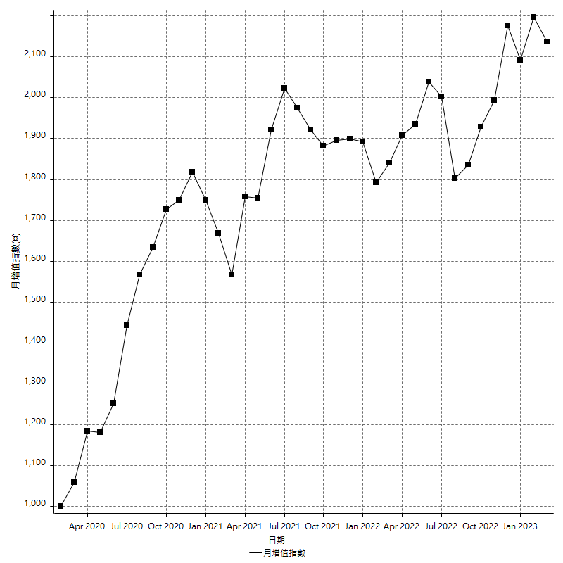
策略績效總結果

 | 所有交易 | 多單 | 空單
淨利 | 220600 | 11400 | 209200
毛利 | 1310800 | 19800 | 1291000
毛損 | -1090200 | -8400 | -1081800
調整後淨利 | 27849.325046 | -8431.53533 | 17422.688655
調整後毛利 | 1206186.7712 | 8368.46467 | 1186968.2553
調整後毛損 | -1178337.4461 | -16800 | -1169545.5667
特定淨利 | -72000 | 11400 | -83400
特定毛利 | 1018200 | 19800 | 998400
特定毛損 | -1090200 | -8400 | -1081800
帳戶所需金額 | 69800 | 8400 | 67000
帳戶報酬 | 316.04584527 | 135.71428571 | 312.23880597
初始資本報酬 | 110.3 | 5.7 | 104.6
最大策略虧損 | -74600 | -12400 | -72000
最大策略虧損 (%) | -19.70417327 | -5.8161350844 | -18.828680898
最大平倉交易虧損 | -69800 | -8400 | -67000
最大平倉交易虧損 (%) | -18.633208756 | -3.9399624765 | -17.210846707
最大的策略虧損報酬 | 2.9571045576 | 0.91935483871 | 2.9055555556
獲利因子 | 1.202348193 | 2.3571428571 | 1.1933814014
調整獲利因子 | 1.0236344225 | -0.49812289703 | 1.0148969729
特定獲利因子 | -0.9339570721 | 2.3571428571 | -0.92290626733
最大持有契約數量 | 1 | 1 | 1
滑價支付 | 101600 | 400 | 101200
佣金支付 | 0 | 0 | 0
未平倉部位損益 | n/a | n/a | n/a
年報酬率 | 35.810490176 | 1.8505874343 | 33.959902741
月報酬率 | 2.9842075146 | 0.15421561952 | 2.8299918951
買進持有績效 | 71211.34461 | 66319.939602 | 71211.34461
平均月報酬 | 5805.2631579
月報酬的標準差 | 18168.906427

績效比率

成長潛力比(Upside Potential Ratio) | 47.345378457
夏普比率 | 0.38391804083
索丁諾比率 | 0.76143383896
Fouse 比率 | 0.019226335894
Calmar 比率 | 0.0057722772277
Sterling 比率 | 0.0019533667752
淨利/最大損失百分比 | 2626.1904762
淨利/最大交易績效拉回百分比 | 2757.5
淨利/最大策略績效拉回百分比 | 295.71045576
特定淨利/最大損失百分比 | -857.14285714
特定淨利/最大交易績效拉回百分比 | -900
特定淨利/最大策略績效拉回百分比 | -96.514745308
調整後淨利/最大損失百分比 | 331.53958388
調整後淨利/最大交易績效拉回百分比 | 348.11656307
調整後淨利/最大策略績效拉回百分比 | 37.331534914

時間分析

交易期間 | 3 Yrs, 1 Mth, 3 Dys, 11 Mins
策略在市場的時間 | 12 Dys, 22 Hrs, 19 Mins
策略在市場的時間百分比 | 1.1493131837
最長的持平期間 | 28 Dys, 20 Hrs, 53 Mins
最大獲利日期 | 2021-05-19
最大虧損日期 | 2020-02-12
最大策略虧損日期 | 3/10/21
最大平倉交易虧損日期 | 3/3/21

詳細權益曲線

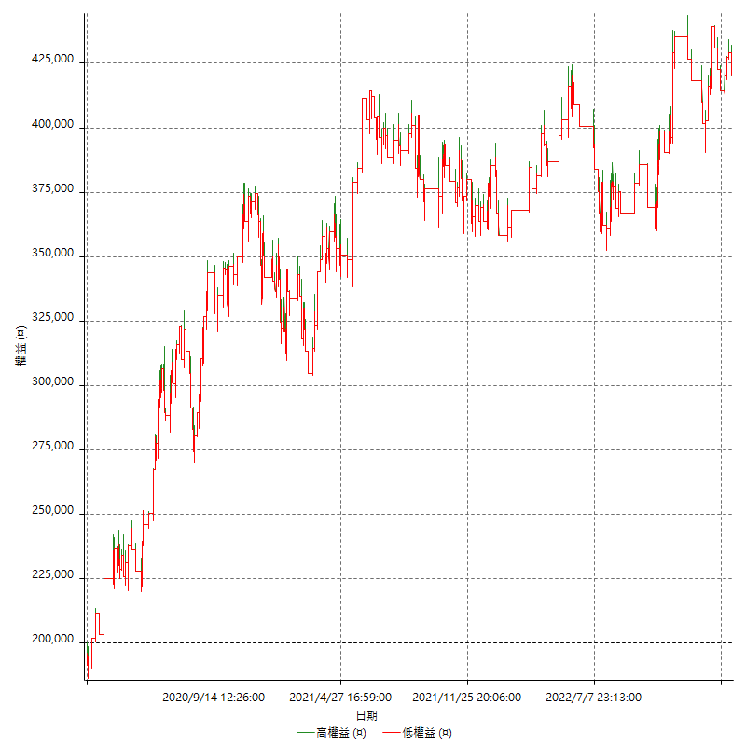

詳細權益曲線及績效拉回

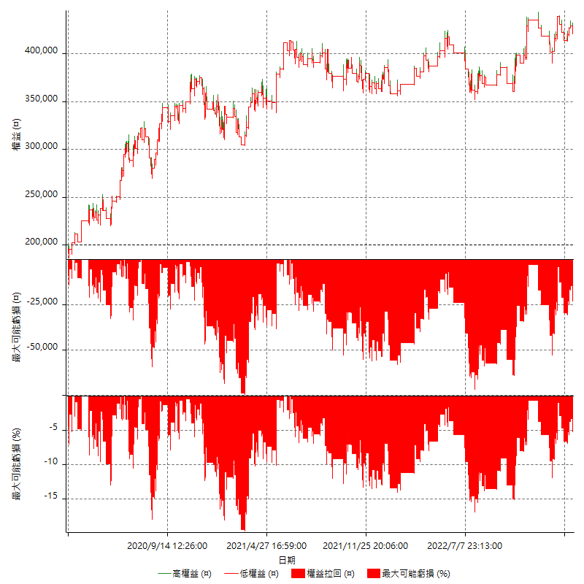

多單詳細權益曲線

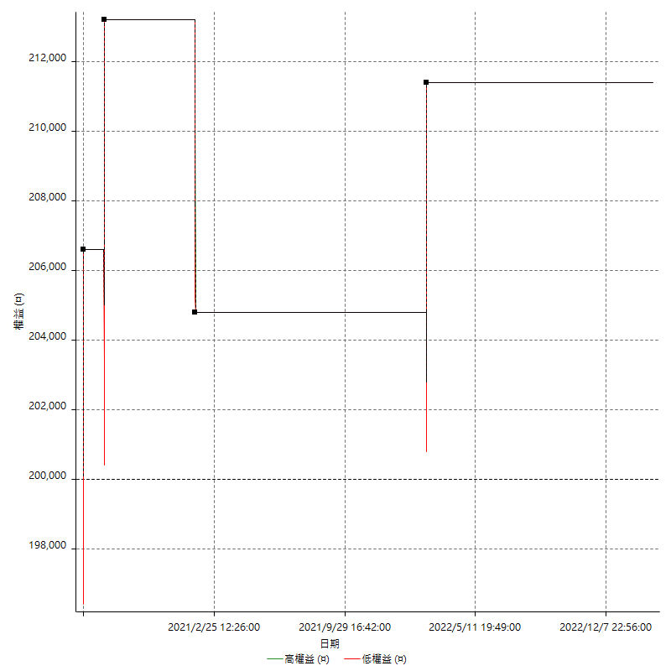

空單詳細權益曲線

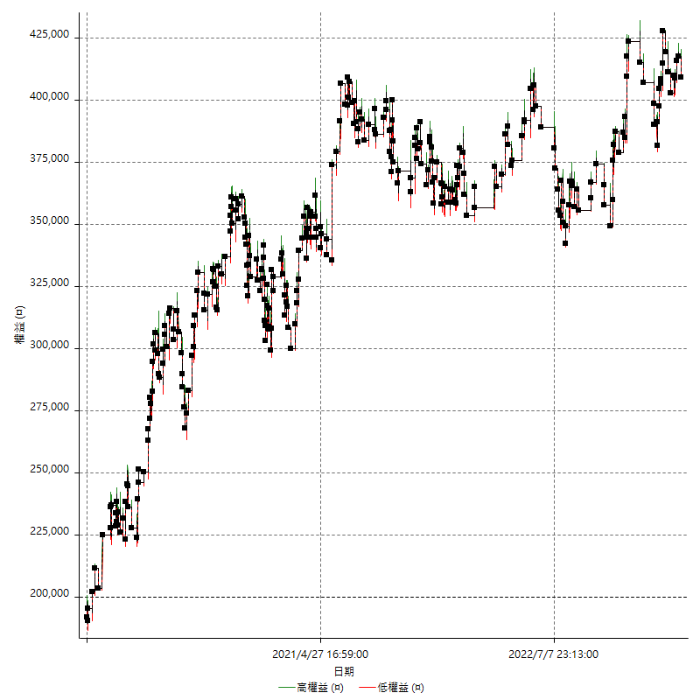

權益增加 & 拉回

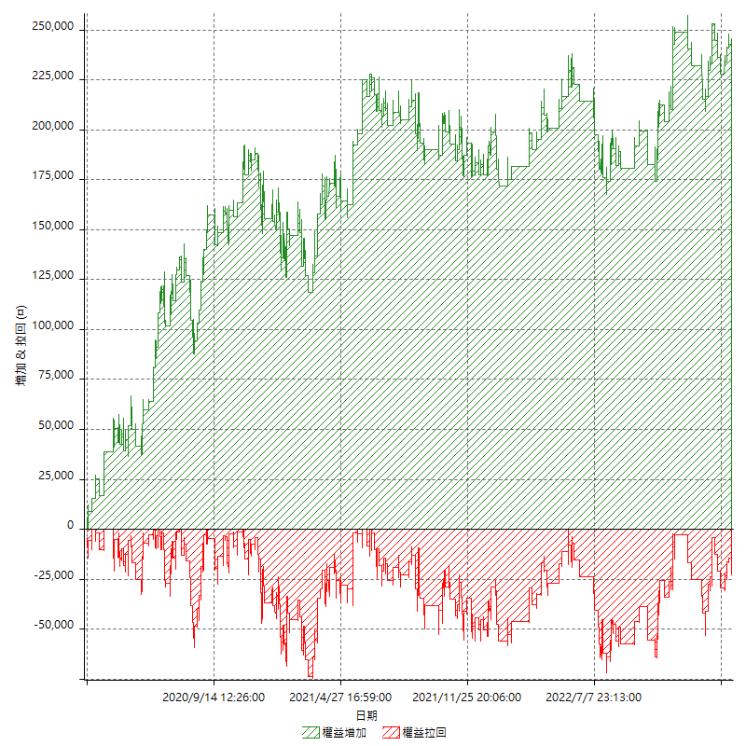

權益增加 & 拉回(%)

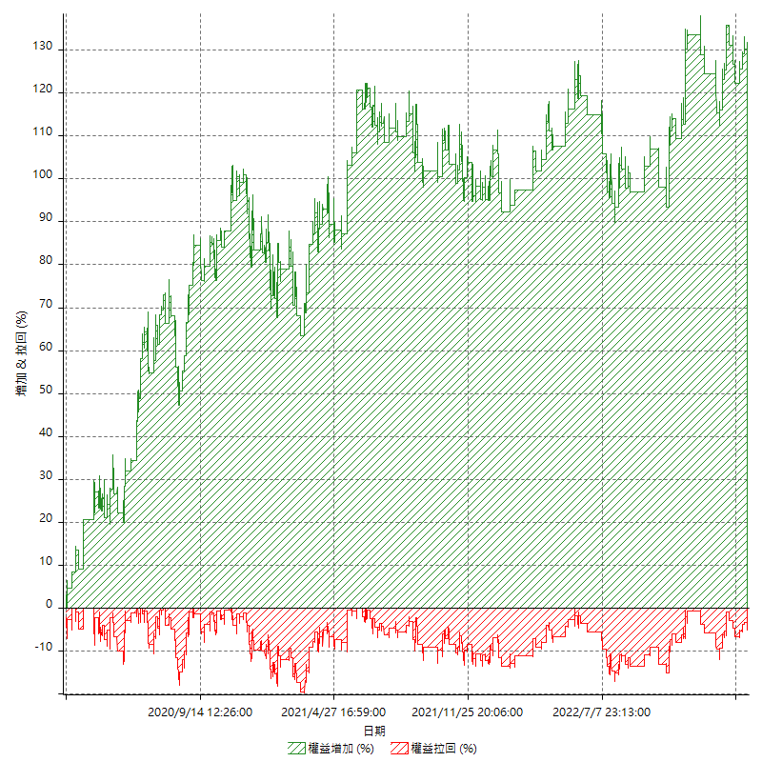

平倉權益曲線

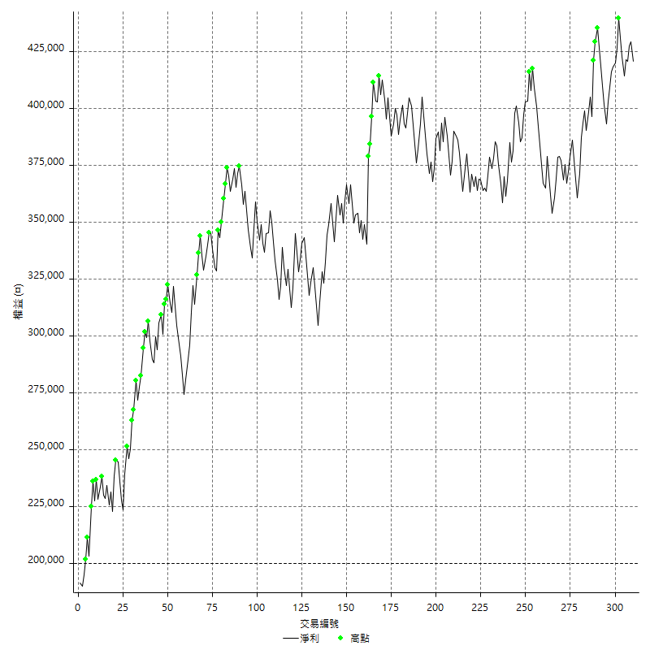

平倉權益曲線及績效拉回

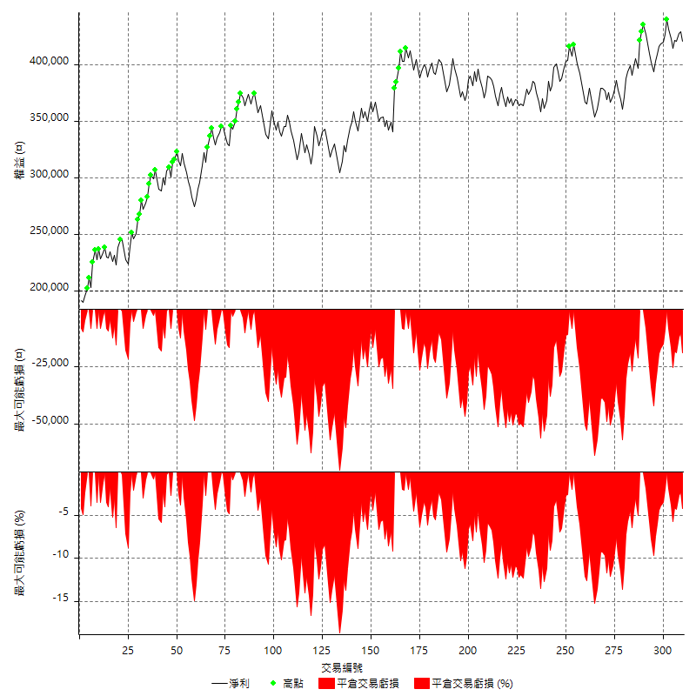

買進持有績效



月增值指數

交易分析
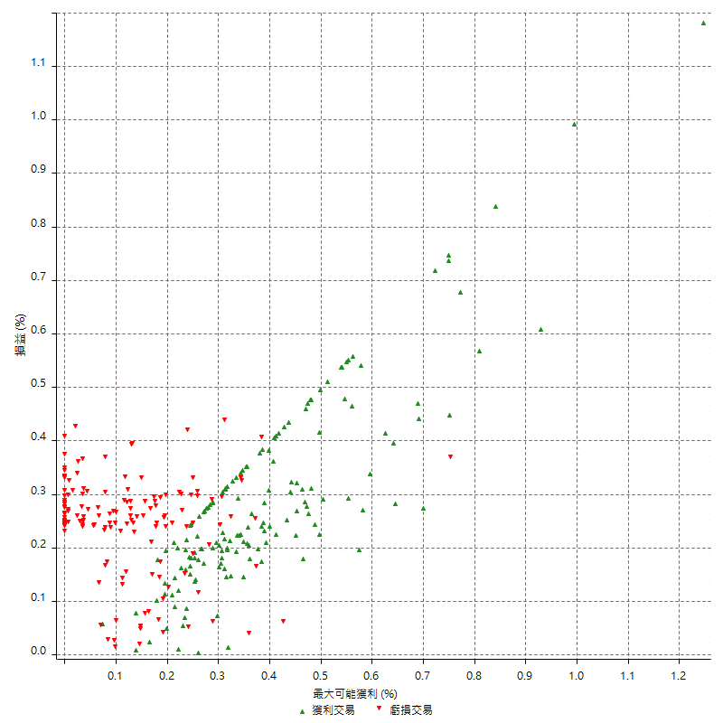
總交易分析

 | 所有交易 | 多單 | 空單
交易總次數 | 310 | 4 | 306
未平倉交易總數量 | 0 | 0 | 0
獲利交易次數 | 157 | 3 | 154
虧損交易次數 | 153 | 1 | 152
勝率 | 50.64516129 | 75 | 50.326797386
平均交易(獲利 & 虧損) | 711.61290323 | 2850 | 683.66013072
平均獲利交易 | 8349.044586 | 6600 | 8383.1168831
平均虧損交易 | -7125.4901961 | -8400 | -7117.1052632
平均獲利/平均虧損 比率 | 1.171715118 | -0.78571428571 | 1.1778829416
最大的交易獲利 | 38400 | 6600 | 38400
最大的交易虧損 | -8400 | -8400 | -8400
平倉交易的平均K棒數 | 4.2 | 2 | 4.2
獲利平倉交易的平均K棒數 | 4.1 | 2 | 4.2
虧損平倉交易的平均K棒數 | 4.3 | 2 | 4.3
平倉交易間的平均K棒數 | n/a | n/a | n/a
獲利平倉交易間的平均K棒數 | 329.6 | 17461.7 | 336
虧損平倉交易間的平均K棒數 | 338.2 | 52389 | 340.4

極端交易

 | 全部 | 正 | 負
1 Std. Deviation of Avg. Trade | 8652.3390768 | 4865.4145452 | 2412.4547831
平均交易金額 +1標準差 | 9363.95198 | 13214.459131 | -4713.035413
平均交易金額 -1標準差 | -7940.7261736 | 3483.6300408 | -9537.9449792
極端交易次數 | 16 | 16 | 0
極端交易損益比 |  | 292600

最大獲利/最大虧損

 | 最大可能獲利 | 最大可能虧損
最大值 | 40400 | -8000
最大值日期 | 2021-05-19 | 2020-02-12
平均值 | 7448.3870968 | -5125.1612903
最大值 (%) | 1.2462981244 | -0.4158004158
最大值 (%) 日期 | 2021-05-19 | 2020-03-26
平均值 (%) | 0.25854257175 | -0.17497173458
1標準差 | 5559.7589624 | 2909.3442482
平均交易金額 +1標準差 | 13008.146059 | -2215.8170421
平均交易金額 -1標準差 | 1888.6281344 | -8034.5055385

交易序列分析

Z值 | -0.50914366608
信賴界限 | 0.38934892565
策略精確預期 | 711.61290323
最大連續獲利交易次數 | 7
最大連續虧損交易次數 | 7
最大連續獲利金額 | 71000
最大連續虧損金額 | -52600
最大連續獲利 (%) | 20.857814336
最大連續虧損 (%) | -14.676616915

交易序列統計量

連續獲利 | 序列編號 | 序列的平均獲利 | 下筆交易的平均虧損
1 | 29 | 8117.2413793 | -7165.5172414
2 | 25 | 8608 | -6752
3 | 11 | 7757.5757576 | -7272.7272727
4 | 7 | 9435.7142857 | -5971.4285714
5 | 2 | 7860 | -8400
7 | 1 | 6600 | -8400
連續虧損 | 序列編號 | 序列的平均虧損 | 下筆交易的平均獲利
1 | 36 | -7177.7777778 | 9183.3333333
2 | 22 | -6790.9090909 | 6654.5454545
3 | 7 | -8057.1428571 | 8114.2857143
4 | 6 | -6533.3333333 | 11366.666667
5 | 3 | -7146.6666667 | 8533.3333333
6 | 1 | -7866.6666667 | 6200
7 | 1 | -7514.2857143 | 14200

總交易

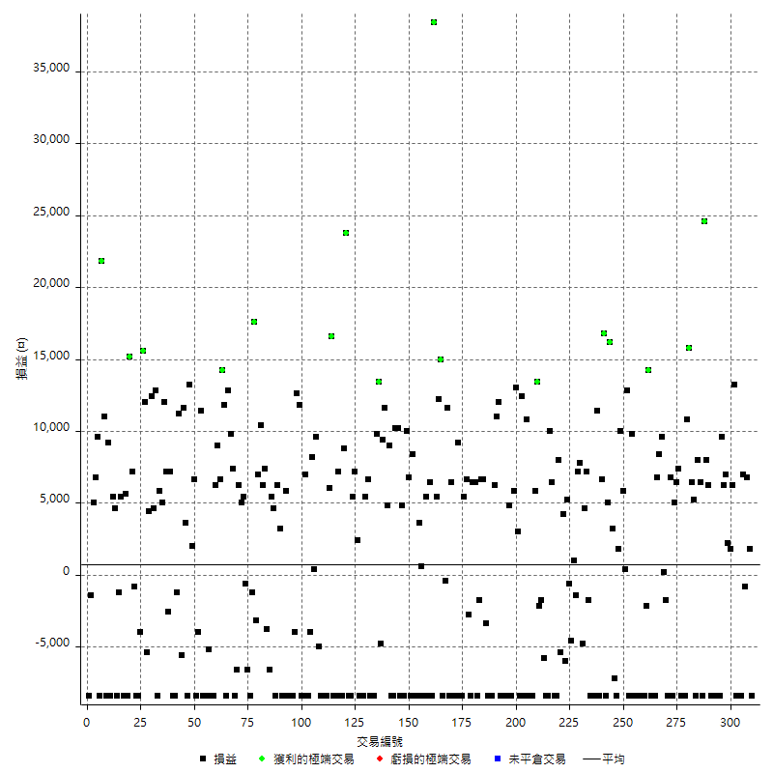

獲利交易

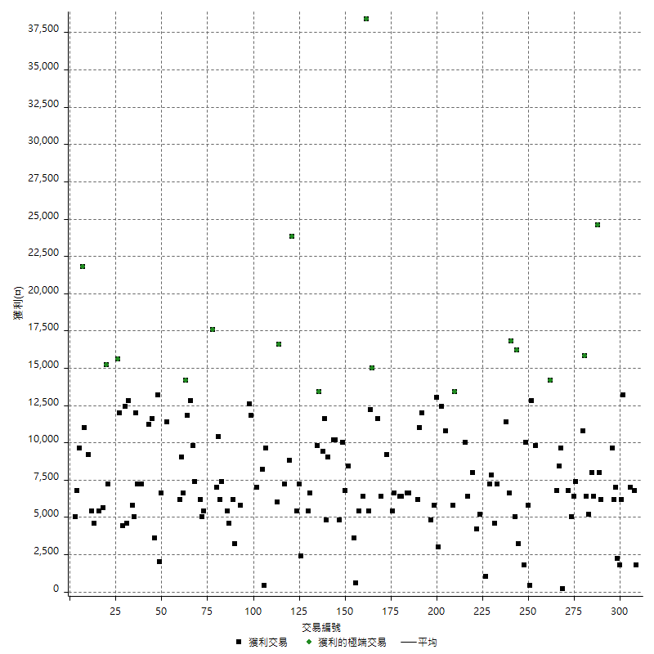

虧損交易

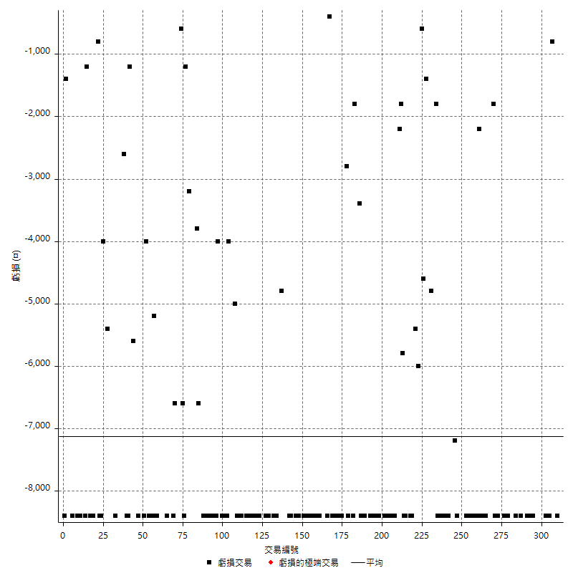

最大可能虧損

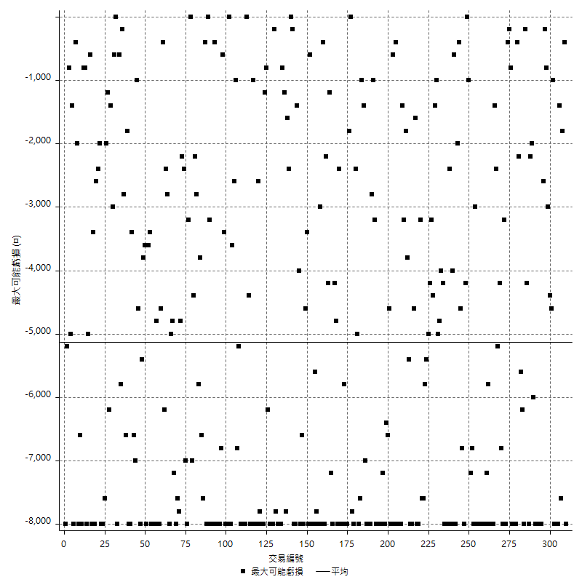

虧損的損益

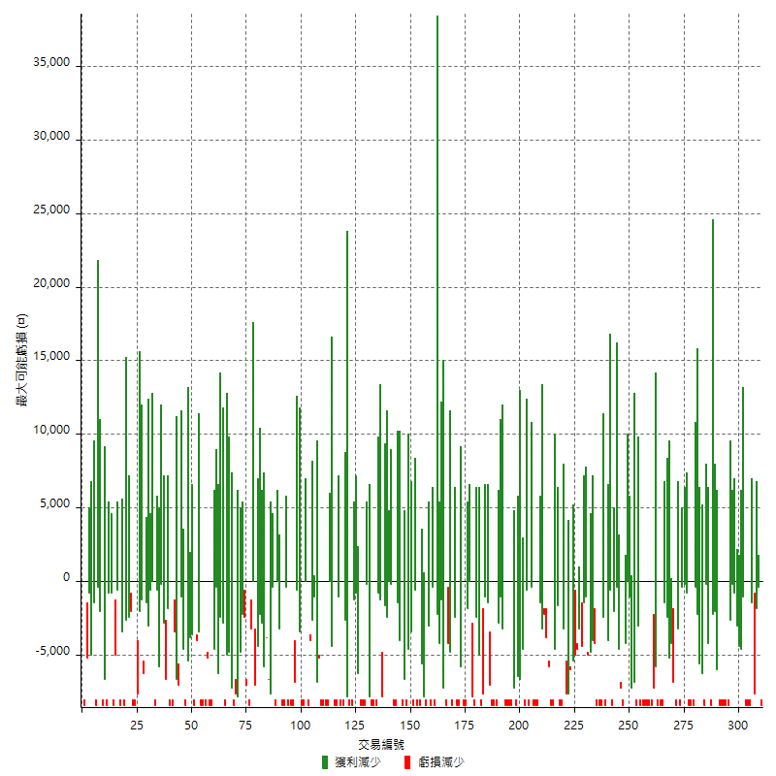

最大虧損幅度

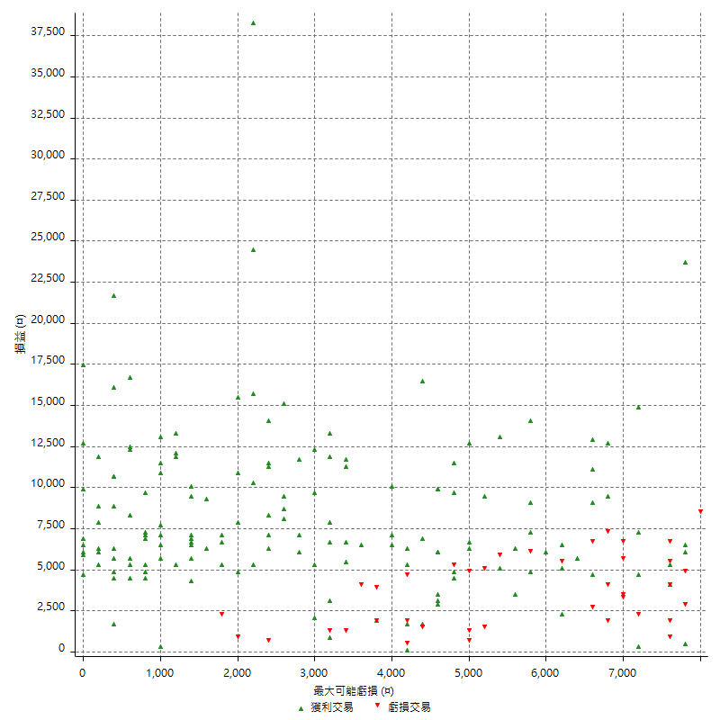

最大虧損幅度 (%)

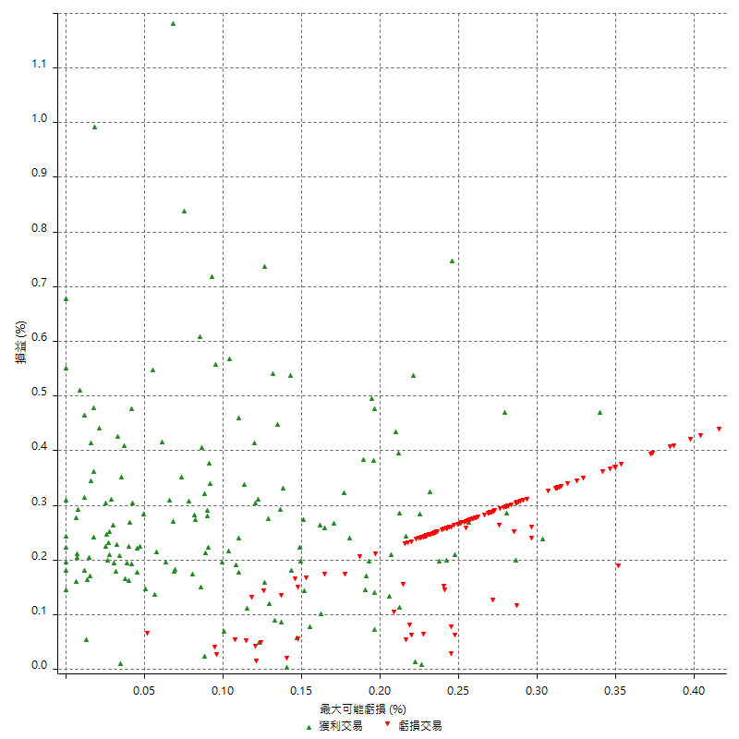

最大可能獲利

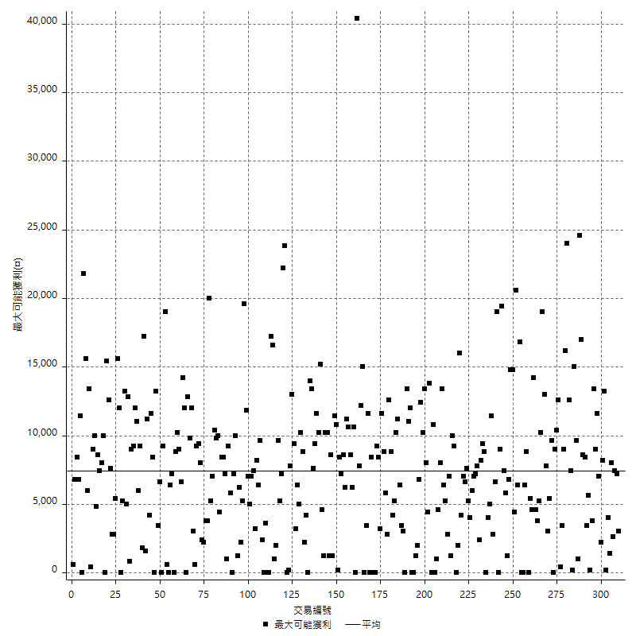

獲利的損益

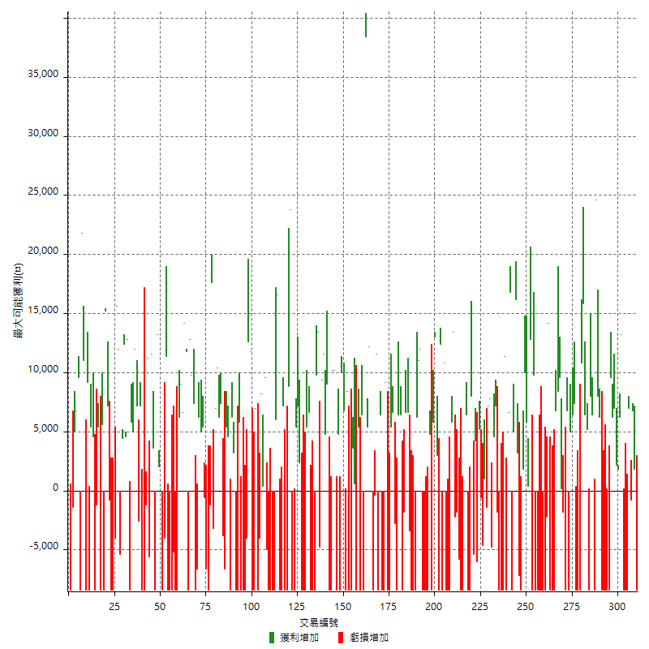

最大獲利幅度

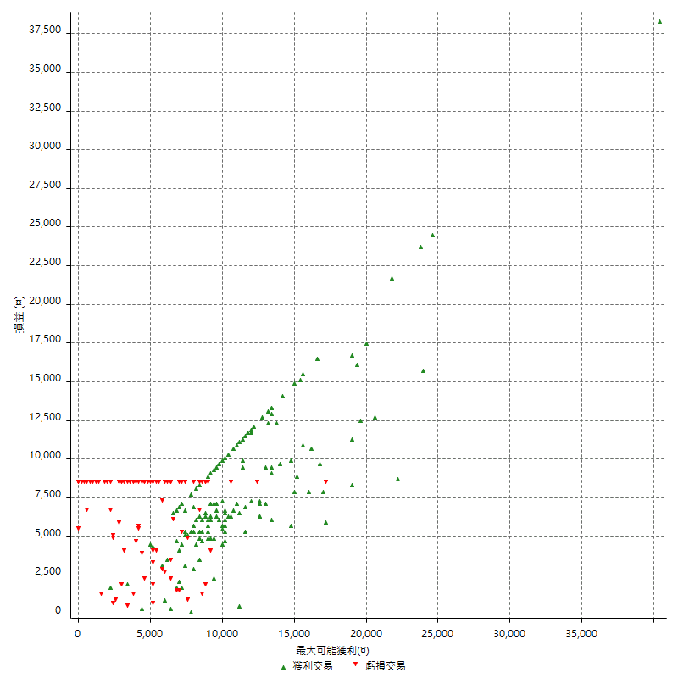

最大獲利幅度 (%)

週期性分析
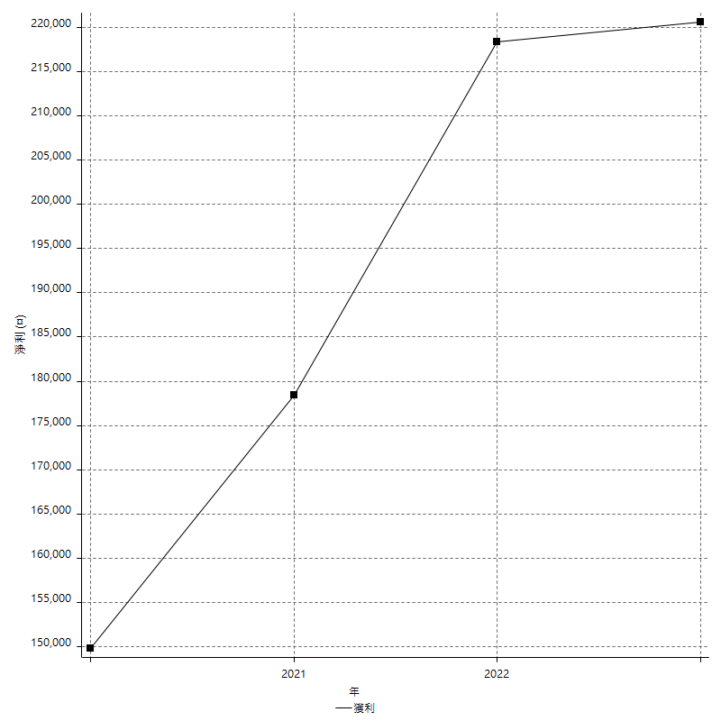
Daily Period Analysis

期間 | 獲利(¤) | 獲利(%) | 毛利 | 毛損 | 交易次數 | 勝率
2023-03-07 | -8400 | -1.958041958 | 0 | -8400 | 1 | 0
2023-03-02 | 1800 | 0.42134831461 | 1800 | 0 | 1 | 100
2023-02-24 | 6800 | 1.6175071361 | 6800 | 0 | 1 | 100
2023-02-21 | 6200 | 1.4968614196 | 7000 | -800 | 2 | 50
2023-02-14 | -8400 | -1.9876952201 | 0 | -8400 | 1 | 0
2023-02-09 | -8400 | -1.9489559165 | 0 | -8400 | 1 | 0
2023-02-03 | -8400 | -1.9116977697 | 0 | -8400 | 1 | 0
2023-01-31 | 19400 | 4.619047619 | 19400 | 0 | 2 | 100
2023-01-17 | 4000 | 0.96153846154 | 4000 | 0 | 2 | 100
2023-01-13 | 13200 | 3.277060576 | 13200 | 0 | 2 | 100
2023-01-10 | 1200 | 0.29880478088 | 9600 | -8400 | 2 | 50
2023-01-04 | -16800 | -4.0152963671 | 0 | -16800 | 2 | 0
2022-12-15 | -8400 | -1.9681349578 | 0 | -8400 | 1 | 0
2022-12-09 | -8400 | -1.9301470588 | 0 | -8400 | 1 | 0
2022-11-18 | 6200 | 1.4452214452 | 6200 | 0 | 1 | 100
2022-11-16 | 32600 | 8.2240161453 | 32600 | 0 | 2 | 100
2022-11-14 | -2000 | -0.50200803213 | 6400 | -8400 | 2 | 50
2022-11-10 | 8000 | 2.0491803279 | 8000 | 0 | 1 | 100
2022-11-02 | -8400 | -2.1063189569 | 0 | -8400 | 1 | 0
2022-10-26 | 5200 | 1.3211382114 | 5200 | 0 | 1 | 100
2022-10-24 | 6400 | 1.652892562 | 6400 | 0 | 1 | 100
2022-10-21 | 26600 | 7.3765945646 | 26600 | 0 | 2 | 100
2022-10-18 | -8400 | -2.2764227642 | 0 | -8400 | 1 | 0
2022-10-05 | -16800 | -4.3545878694 | 0 | -16800 | 2 | 0
2022-09-21 | 7400 | 1.955602537 | 7400 | 0 | 1 | 100
2022-09-13 | 11400 | 3.10626703 | 11400 | 0 | 2 | 100
2022-08-19 | -8400 | -2.2376132126 | 0 | -8400 | 1 | 0
2022-08-17 | 6800 | 1.8448182311 | 6800 | 0 | 1 | 100
2022-08-12 | -8400 | -2.2281167109 | 0 | -8400 | 1 | 0
2022-08-08 | -1600 | -0.42260961437 | 200 | -1800 | 2 | 50
2022-08-04 | 9600 | 2.6016260163 | 9600 | 0 | 1 | 100
2022-08-03 | 8400 | 2.3294509151 | 8400 | 0 | 1 | 100
2022-07-28 | -1600 | -0.44174489232 | 6800 | -8400 | 2 | 50
2022-07-22 | -16800 | -4.4327176781 | 0 | -16800 | 2 | 0
2022-07-20 | 14200 | 3.8925438596 | 14200 | 0 | 1 | 100
2022-07-19 | -2200 | -0.59945504087 | 0 | -2200 | 1 | 0
2022-07-15 | -8400 | -2.2376132126 | 0 | -8400 | 1 | 0
2022-07-14 | -8400 | -2.1886399166 | 0 | -8400 | 1 | 0
2022-07-08 | -8400 | -2.1417644059 | 0 | -8400 | 1 | 0
2022-07-07 | -8400 | -2.0968547179 | 0 | -8400 | 1 | 0
2022-06-15 | -8400 | -2.0537897311 | 0 | -8400 | 1 | 0
2022-06-06 | -8400 | -2.0124580738 | 0 | -8400 | 1 | 0
2022-06-01 | 9800 | 2.4043179588 | 9800 | 0 | 1 | 100
2022-05-31 | -8400 | -2.0192307692 | 0 | -8400 | 1 | 0
2022-05-26 | 12800 | 3.1746031746 | 12800 | 0 | 1 | 100
2022-05-16 | 6200 | 1.5617128463 | 6200 | 0 | 2 | 100
2022-05-11 | 10000 | 2.5839793282 | 10000 | 0 | 1 | 100
2022-04-21 | 1800 | 0.46728971963 | 1800 | 0 | 1 | 100
2022-04-20 | -8400 | -2.1341463415 | 0 | -8400 | 1 | 0
2022-04-14 | -4000 | -1.0060362173 | 3200 | -7200 | 2 | 50
2022-04-11 | 16200 | 4.2475091767 | 16200 | 0 | 1 | 100
2022-03-31 | 5000 | 1.3283740701 | 5000 | 0 | 1 | 100
2022-03-23 | -8400 | -2.182952183 | 0 | -8400 | 1 | 0
2022-03-18 | 16800 | 4.5652173913 | 16800 | 0 | 1 | 100
2022-02-17 | 6600 | 1.8262313226 | 6600 | 0 | 1 | 100
2022-02-10 | 3000 | 0.83705357143 | 11400 | -8400 | 2 | 50
2022-01-18 | -8400 | -2.2900763359 | 0 | -8400 | 1 | 0
2022-01-13 | -16800 | -4.3795620438 | 0 | -16800 | 2 | 0
2022-01-12 | -1800 | -0.46704722366 | 0 | -1800 | 1 | 0
2022-01-05 | 11800 | 3.1584582441 | 11800 | 0 | 2 | 100
2022-01-03 | -4800 | -1.2684989429 | 0 | -4800 | 1 | 0
2021-12-30 | 15000 | 4.1276829939 | 15000 | 0 | 2 | 100
2021-12-29 | -1400 | -0.38377192982 | 0 | -1400 | 1 | 0
2021-12-28 | 1000 | 0.27487630566 | 1000 | 0 | 1 | 100
2021-12-22 | -5200 | -1.4092140921 | 0 | -5200 | 2 | 0
2021-12-17 | 5200 | 1.4293567894 | 5200 | 0 | 1 | 100
2021-12-15 | -6000 | -1.6224986479 | 0 | -6000 | 1 | 0
2021-12-08 | 4200 | 1.1487964989 | 4200 | 0 | 1 | 100
2021-12-03 | 2600 | 0.71625344353 | 8000 | -5400 | 2 | 50
2021-12-02 | -16800 | -4.4233807267 | 0 | -16800 | 2 | 0
2021-11-25 | 6400 | 1.7139796465 | 6400 | 0 | 1 | 100
2021-11-19 | 10000 | 2.7517886626 | 10000 | 0 | 1 | 100
2021-11-18 | -8400 | -2.2592791824 | 0 | -8400 | 1 | 0
2021-11-17 | -8400 | -2.2093634929 | 0 | -8400 | 1 | 0
2021-11-16 | -7600 | -1.9597730789 | 0 | -7600 | 2 | 0
2021-11-12 | 11200 | 2.9739776952 | 13400 | -2200 | 2 | 50
2021-11-10 | 5800 | 1.5641855448 | 5800 | 0 | 1 | 100
2021-11-08 | -8400 | -2.2151898734 | 0 | -8400 | 1 | 0
2021-10-28 | -8400 | -2.1671826625 | 0 | -8400 | 1 | 0
2021-10-27 | 2400 | 0.6230529595 | 10800 | -8400 | 2 | 50
2021-10-21 | -8400 | -2.1341463415 | 0 | -8400 | 1 | 0
2021-10-20 | 4000 | 1.0266940452 | 12400 | -8400 | 2 | 50
2021-10-18 | 16000 | 4.2826552463 | 16000 | 0 | 2 | 100
2021-10-08 | -2600 | -0.69112174375 | 5800 | -8400 | 2 | 50
2021-09-14 | 4800 | 1.2924071082 | 4800 | 0 | 1 | 100
2021-09-13 | -8400 | -2.2116903633 | 0 | -8400 | 1 | 0
2021-09-06 | -16800 | -4.2360060514 | 0 | -16800 | 2 | 0
2021-09-03 | -8400 | -2.0740740741 | 0 | -8400 | 1 | 0
2021-09-02 | 23000 | 6.0209424084 | 23000 | 0 | 2 | 100
2021-09-01 | -2200 | -0.5726184279 | 6200 | -8400 | 2 | 50
2021-08-30 | -16800 | -4.1895261845 | 0 | -16800 | 2 | 0
2021-08-24 | 3200 | 0.80442433384 | 6600 | -3400 | 2 | 50
2021-08-19 | 6600 | 1.6871165644 | 6600 | 0 | 1 | 100
2021-08-05 | -1800 | -0.45801526718 | 0 | -1800 | 1 | 0
2021-08-03 | -2000 | -0.50632911392 | 6400 | -8400 | 2 | 50
2021-07-23 | 6400 | 1.6469377252 | 6400 | 0 | 1 | 100
2021-07-15 | -8400 | -2.1158690176 | 0 | -8400 | 1 | 0
2021-07-12 | -2800 | -0.70035017509 | 0 | -2800 | 1 | 0
2021-07-08 | 6600 | 1.6785350966 | 6600 | 0 | 1 | 100
2021-07-06 | -3000 | -0.7571933367 | 5400 | -8400 | 2 | 50
2021-07-01 | -8400 | -2.0761245675 | 0 | -8400 | 1 | 0
2021-06-29 | 9200 | 2.3267577137 | 9200 | 0 | 1 | 100
2021-06-28 | -8400 | -2.0802377415 | 0 | -8400 | 1 | 0
2021-06-24 | -8400 | -2.037845706 | 0 | -8400 | 1 | 0
2021-06-18 | -2000 | -0.48285852245 | 6400 | -8400 | 2 | 50
2021-06-16 | 11200 | 2.7791563275 | 11600 | -400 | 2 | 50
2021-06-10 | -8400 | -2.0418084589 | 0 | -8400 | 1 | 0
2021-06-02 | 27200 | 7.0796460177 | 27200 | 0 | 2 | 100
2021-05-26 | 5400 | 1.4255543823 | 5400 | 0 | 1 | 100
2021-05-19 | 30000 | 8.6009174312 | 38400 | -8400 | 2 | 50
2021-05-10 | -2000 | -0.57012542759 | 6400 | -8400 | 2 | 50
2021-04-28 | 5400 | 1.5634047481 | 5400 | 0 | 1 | 100
2021-04-27 | -7800 | -2.208380521 | 600 | -8400 | 2 | 50
2021-04-20 | -4800 | -1.3407821229 | 3600 | -8400 | 2 | 50
2021-04-19 | 0 | 0 | 8400 | -8400 | 2 | 50
2021-04-16 | -1600 | -0.44493882091 | 6800 | -8400 | 2 | 50
2021-04-09 | 1600 | 0.4469273743 | 10000 | -8400 | 2 | 50
2021-04-08 | 4800 | 1.3590033975 | 4800 | 0 | 1 | 100
2021-04-01 | 1800 | 0.51223676722 | 10200 | -8400 | 2 | 50
2021-03-31 | 10200 | 2.9894490035 | 10200 | 0 | 1 | 100
2021-03-30 | -16800 | -4.6927374302 | 0 | -16800 | 2 | 0
2021-03-25 | 9000 | 2.5787965616 | 9000 | 0 | 1 | 100
2021-03-23 | 4800 | 1.3945380593 | 4800 | 0 | 1 | 100
2021-03-17 | 21000 | 6.4975247525 | 21000 | 0 | 2 | 100
2021-03-12 | 8600 | 2.7336300064 | 13400 | -4800 | 2 | 50
2021-03-10 | 9800 | 3.2152230971 | 9800 | 0 | 1 | 100
2021-03-03 | -8400 | -2.6819923372 | 0 | -8400 | 1 | 0
2021-02-24 | -8400 | -2.6119402985 | 0 | -8400 | 1 | 0
2021-02-23 | -8400 | -2.5454545455 | 0 | -8400 | 1 | 0
2021-02-22 | 12000 | 3.7735849057 | 12000 | 0 | 2 | 100
2021-02-18 | -16800 | -5.017921147 | 0 | -16800 | 2 | 0
2021-02-05 | -8400 | -2.4475524476 | 0 | -8400 | 1 | 0
2021-02-03 | 9600 | 2.8776978417 | 9600 | 0 | 2 | 100
2021-01-20 | -3000 | -0.89126559715 | 5400 | -8400 | 2 | 50
2021-01-18 | -8400 | -2.4347826087 | 0 | -8400 | 1 | 0
2021-01-15 | 32600 | 10.435339309 | 32600 | 0 | 2 | 100
2021-01-14 | -8400 | -2.6184538653 | 0 | -8400 | 1 | 0
2021-01-12 | -1200 | -0.37267080745 | 7200 | -8400 | 2 | 50
2021-01-11 | -8400 | -2.5423728814 | 0 | -8400 | 1 | 0
2021-01-08 | 8200 | 2.5450031037 | 16600 | -8400 | 2 | 50
2021-01-06 | -2400 | -0.7393715342 | 6000 | -8400 | 2 | 50
2021-01-05 | -16800 | -4.920913884 | 0 | -16800 | 2 | 0
2021-01-04 | -8400 | -2.4013722127 | 0 | -8400 | 1 | 0
2020-12-31 | 4600 | 1.3325608343 | 9600 | -5000 | 2 | 50
2020-12-29 | 8600 | 2.5549613785 | 8600 | 0 | 2 | 100
2020-12-25 | -4000 | -1.174398121 | 0 | -4000 | 1 | 0
2020-12-22 | -8400 | -2.4068767908 | 0 | -8400 | 1 | 0
2020-12-21 | 7000 | 2.0467836257 | 7000 | 0 | 1 | 100
2020-12-09 | -8400 | -2.397260274 | 0 | -8400 | 1 | 0
2020-12-08 | -8400 | -2.3411371237 | 0 | -8400 | 1 | 0
2020-12-07 | 24400 | 7.2966507177 | 24400 | 0 | 2 | 100
2020-12-04 | -4000 | -1.1820330969 | 0 | -4000 | 1 | 0
2020-12-03 | -8400 | -2.4221453287 | 0 | -8400 | 1 | 0
2020-12-02 | -16800 | -4.6204620462 | 0 | -16800 | 2 | 0
2020-11-30 | -2600 | -0.7099945385 | 5800 | -8400 | 2 | 50
2020-11-27 | -8400 | -2.2423918847 | 0 | -8400 | 1 | 0
2020-11-24 | 3200 | 0.86160473883 | 3200 | 0 | 1 | 100
2020-11-17 | -2200 | -0.58886509636 | 6200 | -8400 | 2 | 50
2020-11-12 | 10000 | 2.7502750275 | 10000 | 0 | 2 | 100
2020-11-06 | -6600 | -1.7828200972 | 0 | -6600 | 1 | 0
2020-11-05 | 3600 | 0.98199672668 | 7400 | -3800 | 2 | 50
2020-11-04 | 16600 | 4.7428571429 | 16600 | 0 | 2 | 100
2020-10-26 | 7000 | 2.0408163265 | 7000 | 0 | 1 | 100
2020-10-20 | -3200 | -0.92432120162 | 0 | -3200 | 1 | 0
2020-10-13 | 17600 | 5.3560559951 | 17600 | 0 | 1 | 100
2020-10-12 | -1200 | -0.36385688296 | 0 | -1200 | 1 | 0
2020-10-08 | -8400 | -2.4837374335 | 0 | -8400 | 1 | 0
2020-10-07 | -6600 | -1.9141531323 | 0 | -6600 | 1 | 0
2020-10-05 | -600 | -0.17371163868 | 0 | -600 | 1 | 0
2020-09-29 | 10400 | 3.1044776119 | 10400 | 0 | 2 | 100
2020-09-21 | 6200 | 1.8856447689 | 6200 | 0 | 1 | 100
2020-09-15 | -15000 | -4.3630017452 | 0 | -15000 | 2 | 0
2020-09-03 | 7400 | 2.1997621879 | 7400 | 0 | 1 | 100
2020-09-02 | 9800 | 3.0006123699 | 9800 | 0 | 1 | 100
2020-08-27 | 12800 | 4.0790312301 | 12800 | 0 | 1 | 100
2020-08-26 | 3400 | 1.0953608247 | 11800 | -8400 | 2 | 50
2020-08-24 | 14200 | 4.7940580689 | 14200 | 0 | 1 | 100
2020-08-20 | 6600 | 2.2790055249 | 6600 | 0 | 1 | 100
2020-08-18 | 9000 | 3.2074126871 | 9000 | 0 | 1 | 100
2020-08-13 | 6200 | 2.2594752187 | 6200 | 0 | 1 | 100
2020-08-11 | -8400 | -2.9702970297 | 0 | -8400 | 1 | 0
2020-08-10 | -8400 | -2.8846153846 | 0 | -8400 | 1 | 0
2020-08-06 | -13600 | -4.4619422572 | 0 | -13600 | 2 | 0
2020-08-05 | -8400 | -2.6819923372 | 0 | -8400 | 1 | 0
2020-07-30 | -8400 | -2.6119402985 | 0 | -8400 | 1 | 0
2020-07-28 | 11400 | 3.6750483559 | 11400 | 0 | 1 | 100
2020-07-22 | -12400 | -3.8437693738 | 0 | -12400 | 2 | 0
2020-07-20 | 6600 | 2.0886075949 | 6600 | 0 | 1 | 100
2020-07-15 | 2000 | 0.63694267516 | 2000 | 0 | 1 | 100
2020-07-14 | 13200 | 4.3882978723 | 13200 | 0 | 1 | 100
2020-07-09 | -8400 | -2.7166882277 | 0 | -8400 | 1 | 0
2020-07-07 | 15200 | 5.1700680272 | 15200 | 0 | 2 | 100
2020-07-03 | 5600 | 1.9417475728 | 11200 | -5600 | 2 | 50
2020-06-24 | -1200 | -0.41436464088 | 0 | -1200 | 1 | 0
2020-06-23 | -8400 | -2.8187919463 | 0 | -8400 | 1 | 0
2020-06-22 | -8400 | -2.7415143603 | 0 | -8400 | 1 | 0
2020-06-17 | 4600 | 1.5241882041 | 7200 | -2600 | 2 | 50
2020-06-15 | 7200 | 2.4439918534 | 7200 | 0 | 1 | 100
2020-06-11 | 17000 | 6.1239193084 | 17000 | 0 | 2 | 100
2020-06-09 | 5800 | 2.1339220015 | 5800 | 0 | 1 | 100
2020-06-08 | 4400 | 1.6454749439 | 12800 | -8400 | 2 | 50
2020-06-04 | 17000 | 6.7891373802 | 17000 | 0 | 2 | 100
2020-05-27 | 4400 | 1.7886178862 | 4400 | 0 | 1 | 100
2020-05-19 | 6600 | 2.7568922306 | 12000 | -5400 | 2 | 50
2020-05-18 | 15600 | 6.9705093834 | 15600 | 0 | 1 | 100
2020-05-15 | -4000 | -1.7559262511 | 0 | -4000 | 1 | 0
2020-05-06 | -8400 | -3.5563082134 | 0 | -8400 | 1 | 0
2020-04-29 | -8400 | -3.4341782502 | 0 | -8400 | 1 | 0
2020-04-28 | 6400 | 2.6868178002 | 7200 | -800 | 2 | 50
2020-04-23 | 6800 | 2.9386343993 | 15200 | -8400 | 2 | 50
2020-04-20 | 5600 | 2.4800708592 | 5600 | 0 | 1 | 100
2020-04-15 | -8400 | -3.5866780529 | 0 | -8400 | 1 | 0
2020-04-13 | 5400 | 2.3601398601 | 5400 | 0 | 1 | 100
2020-04-09 | -1200 | -0.52173913043 | 0 | -1200 | 1 | 0
2020-04-08 | -3800 | -1.625320787 | 4600 | -8400 | 2 | 50
2020-04-07 | -3000 | -1.2668918919 | 5400 | -8400 | 2 | 50
2020-03-27 | 9200 | 4.0421792619 | 9200 | 0 | 1 | 100
2020-03-26 | 2600 | 1.1555555556 | 11000 | -8400 | 2 | 50
2020-03-11 | 21800 | 10.728346457 | 21800 | 0 | 1 | 100
2020-03-04 | -8400 | -3.9697542533 | 0 | -8400 | 1 | 0
2020-02-26 | 9600 | 4.7524752475 | 9600 | 0 | 1 | 100
2020-02-20 | 6800 | 3.4836065574 | 6800 | 0 | 1 | 100
2020-02-13 | 3600 | 1.878914405 | 5000 | -1400 | 2 | 50
2020-02-12 | -8400 | -4.2 | 0 | -8400 | 1 | 0

Daily Rolling Period Analysis

期間 | 獲利(¤) | 獲利(%) | 毛利 | 毛損 | 交易次數 | 勝率
當日 - 2023/3/7 | -8400 | -0.29770343068 | 0 | -8400 | 1 | 0
2023/3/6 - 2023/3/7 | -8400 | -0.29770343068 | 0 | -8400 | 1 | 0
2023/3/5 - 2023/3/7 | -8400 | -0.29770343068 | 0 | -8400 | 1 | 0
2023/3/4 - 2023/3/7 | -8400 | -0.29770343068 | 0 | -8400 | 1 | 0
2023/3/3 - 2023/3/7 | -8400 | -0.29770343068 | 0 | -8400 | 1 | 0
2023/3/2 - 2023/3/7 | -6600 | -0.23420865862 | 1800 | -8400 | 2 | 50
2023/3/1 - 2023/3/7 | -6600 | -0.23420865862 | 1800 | -8400 | 2 | 50
2023/2/28 - 2023/3/7 | -6600 | -0.23420865862 | 1800 | -8400 | 2 | 50
2023/2/27 - 2023/3/7 | -6600 | -0.23420865862 | 1800 | -8400 | 2 | 50
2023/2/26 - 2023/3/7 | -6600 | -0.23420865862 | 1800 | -8400 | 2 | 50
2023/2/25 - 2023/3/7 | -6600 | -0.23420865862 | 1800 | -8400 | 2 | 50
2023/2/24 - 2023/3/7 | 200 | 0.0071316502639 | 8600 | -8400 | 3 | 66.666666667
2023/2/23 - 2023/3/7 | 200 | 0.0071316502639 | 8600 | -8400 | 3 | 66.666666667
2023/2/22 - 2023/3/7 | 200 | 0.0071316502639 | 8600 | -8400 | 3 | 66.666666667
2023/2/21 - 2023/3/7 | 6400 | 0.22935779817 | 15600 | -9200 | 5 | 60
2023/2/20 - 2023/3/7 | 6400 | 0.22935779817 | 15600 | -9200 | 5 | 60
2023/2/19 - 2023/3/7 | 6400 | 0.22935779817 | 15600 | -9200 | 5 | 60
2023/2/18 - 2023/3/7 | 6400 | 0.22935779817 | 15600 | -9200 | 5 | 60
2023/2/17 - 2023/3/7 | 6400 | 0.22935779817 | 15600 | -9200 | 5 | 60
2023/2/16 - 2023/3/7 | 6400 | 0.22935779817 | 15600 | -9200 | 5 | 60
2023/2/15 - 2023/3/7 | 6400 | 0.22935779817 | 15600 | -9200 | 5 | 60
2023/2/14 - 2023/3/7 | -2000 | -0.071674311927 | 15600 | -17600 | 6 | 50
2023/2/13 - 2023/3/7 | -2000 | -0.071674311927 | 15600 | -17600 | 6 | 50
2023/2/12 - 2023/3/7 | -2000 | -0.071674311927 | 15600 | -17600 | 6 | 50
2023/2/11 - 2023/3/7 | -2000 | -0.071674311927 | 15600 | -17600 | 6 | 50
2023/2/10 - 2023/3/7 | -2000 | -0.071674311927 | 15600 | -17600 | 6 | 50
2023/2/9 - 2023/3/7 | -10400 | -0.37270642202 | 15600 | -26000 | 7 | 42.857142857
2023/2/8 - 2023/3/7 | -10400 | -0.37270642202 | 15600 | -26000 | 7 | 42.857142857
2023/2/7 - 2023/3/7 | -10400 | -0.37270642202 | 15600 | -26000 | 7 | 42.857142857
2023/2/6 - 2023/3/7 | -10400 | -0.37270642202 | 15600 | -26000 | 7 | 42.857142857
2023/2/5 - 2023/3/7 | -10400 | -0.37270642202 | 15600 | -26000 | 7 | 42.857142857
2023/2/4 - 2023/3/7 | -10400 | -0.37270642202 | 15600 | -26000 | 7 | 42.857142857
2023/2/3 - 2023/3/7 | -18800 | -0.67373853211 | 15600 | -34400 | 8 | 37.5
2023/2/2 - 2023/3/7 | -18800 | -0.67373853211 | 15600 | -34400 | 8 | 37.5
2023/2/1 - 2023/3/7 | -18800 | -0.67373853211 | 15600 | -34400 | 8 | 37.5
2023/1/31 - 2023/3/7 | 600 | 0.021805494985 | 35000 | -34400 | 10 | 50
2023/1/30 - 2023/3/7 | 600 | 0.021805494985 | 35000 | -34400 | 10 | 50
2023/1/29 - 2023/3/7 | 600 | 0.021805494985 | 35000 | -34400 | 10 | 50
2023/1/28 - 2023/3/7 | 600 | 0.021805494985 | 35000 | -34400 | 10 | 50
2023/1/27 - 2023/3/7 | 600 | 0.021805494985 | 35000 | -34400 | 10 | 50
2023/1/26 - 2023/3/7 | 600 | 0.021805494985 | 35000 | -34400 | 10 | 50
2023/1/25 - 2023/3/7 | 600 | 0.021805494985 | 35000 | -34400 | 10 | 50
2023/1/24 - 2023/3/7 | 600 | 0.021805494985 | 35000 | -34400 | 10 | 50
2023/1/23 - 2023/3/7 | 600 | 0.021805494985 | 35000 | -34400 | 10 | 50
2023/1/22 - 2023/3/7 | 600 | 0.021805494985 | 35000 | -34400 | 10 | 50
2023/1/21 - 2023/3/7 | 600 | 0.021805494985 | 35000 | -34400 | 10 | 50
2023/1/20 - 2023/3/7 | 600 | 0.021805494985 | 35000 | -34400 | 10 | 50
2023/1/19 - 2023/3/7 | 600 | 0.021805494985 | 35000 | -34400 | 10 | 50
2023/1/18 - 2023/3/7 | 600 | 0.021805494985 | 35000 | -34400 | 10 | 50
2023/1/17 - 2023/3/7 | 4600 | 0.16766292462 | 39000 | -34400 | 12 | 58.333333333
2023/1/16 - 2023/3/7 | 4600 | 0.16766292462 | 39000 | -34400 | 12 | 58.333333333
2023/1/15 - 2023/3/7 | 4600 | 0.16766292462 | 39000 | -34400 | 12 | 58.333333333
2023/1/14 - 2023/3/7 | 4600 | 0.16766292462 | 39000 | -34400 | 12 | 58.333333333
2023/1/13 - 2023/3/7 | 17800 | 0.65508611806 | 52200 | -34400 | 14 | 64.285714286
2023/1/12 - 2023/3/7 | 17800 | 0.65508611806 | 52200 | -34400 | 14 | 64.285714286
2023/1/11 - 2023/3/7 | 17800 | 0.65508611806 | 52200 | -34400 | 14 | 64.285714286
2023/1/10 - 2023/3/7 | 19000 | 0.70422535211 | 61800 | -42800 | 16 | 62.5
2023/1/9 - 2023/3/7 | 19000 | 0.70422535211 | 61800 | -42800 | 16 | 62.5
2023/1/8 - 2023/3/7 | 19000 | 0.70422535211 | 61800 | -42800 | 16 | 62.5
2023/1/7 - 2023/3/7 | 19000 | 0.70422535211 | 61800 | -42800 | 16 | 62.5
2023/1/6 - 2023/3/7 | 19000 | 0.70422535211 | 61800 | -42800 | 16 | 62.5
2023/1/5 - 2023/3/7 | 19000 | 0.70422535211 | 61800 | -42800 | 16 | 62.5
2023/1/4 - 2023/3/7 | 2200 | 0.081541882876 | 61800 | -59600 | 18 | 55.555555556
2023/1/3 - 2023/3/7 | 2200 | 0.081541882876 | 61800 | -59600 | 18 | 55.555555556
2023/1/2 - 2023/3/7 | 2200 | 0.081541882876 | 61800 | -59600 | 18 | 55.555555556
2023/1/1 - 2023/3/7 | 2200 | 0.081541882876 | 61800 | -59600 | 18 | 55.555555556
2022/12/31 - 2023/3/7 | 2200 | 0.081541882876 | 61800 | -59600 | 18 | 55.555555556
2022/12/30 - 2023/3/7 | 2200 | 0.081541882876 | 61800 | -59600 | 18 | 55.555555556
2022/12/29 - 2023/3/7 | 2200 | 0.081541882876 | 61800 | -59600 | 18 | 55.555555556
2022/12/28 - 2023/3/7 | 2200 | 0.081541882876 | 61800 | -59600 | 18 | 55.555555556
2022/12/27 - 2023/3/7 | 2200 | 0.081541882876 | 61800 | -59600 | 18 | 55.555555556
2022/12/26 - 2023/3/7 | 2200 | 0.081541882876 | 61800 | -59600 | 18 | 55.555555556
2022/12/25 - 2023/3/7 | 2200 | 0.081541882876 | 61800 | -59600 | 18 | 55.555555556
2022/12/24 - 2023/3/7 | 2200 | 0.081541882876 | 61800 | -59600 | 18 | 55.555555556
2022/12/23 - 2023/3/7 | 2200 | 0.081541882876 | 61800 | -59600 | 18 | 55.555555556
2022/12/22 - 2023/3/7 | 2200 | 0.081541882876 | 61800 | -59600 | 18 | 55.555555556
2022/12/21 - 2023/3/7 | 2200 | 0.081541882876 | 61800 | -59600 | 18 | 55.555555556
2022/12/20 - 2023/3/7 | 2200 | 0.081541882876 | 61800 | -59600 | 18 | 55.555555556
2022/12/19 - 2023/3/7 | 2200 | 0.081541882876 | 61800 | -59600 | 18 | 55.555555556
2022/12/18 - 2023/3/7 | 2200 | 0.081541882876 | 61800 | -59600 | 18 | 55.555555556
2022/12/17 - 2023/3/7 | 2200 | 0.081541882876 | 61800 | -59600 | 18 | 55.555555556
2022/12/16 - 2023/3/7 | 2200 | 0.081541882876 | 61800 | -59600 | 18 | 55.555555556
2022/12/15 - 2023/3/7 | -6200 | -0.22979985174 | 61800 | -68000 | 19 | 52.631578947
2022/12/14 - 2023/3/7 | -6200 | -0.22979985174 | 61800 | -68000 | 19 | 52.631578947
2022/12/13 - 2023/3/7 | -6200 | -0.22979985174 | 61800 | -68000 | 19 | 52.631578947
2022/12/12 - 2023/3/7 | -6200 | -0.22979985174 | 61800 | -68000 | 19 | 52.631578947
2022/12/11 - 2023/3/7 | -6200 | -0.22979985174 | 61800 | -68000 | 19 | 52.631578947
2022/12/10 - 2023/3/7 | -6200 | -0.22979985174 | 61800 | -68000 | 19 | 52.631578947
2022/12/9 - 2023/3/7 | -14600 | -0.54114158636 | 61800 | -76400 | 20 | 50
2022/12/8 - 2023/3/7 | -14600 | -0.54114158636 | 61800 | -76400 | 20 | 50
2022/12/7 - 2023/3/7 | -14600 | -0.54114158636 | 61800 | -76400 | 20 | 50
2022/12/6 - 2023/3/7 | -14600 | -0.54114158636 | 61800 | -76400 | 20 | 50
2022/12/5 - 2023/3/7 | -14600 | -0.54114158636 | 61800 | -76400 | 20 | 50
2022/12/4 - 2023/3/7 | -14600 | -0.54114158636 | 61800 | -76400 | 20 | 50
2022/12/3 - 2023/3/7 | -14600 | -0.54114158636 | 61800 | -76400 | 20 | 50
2022/12/2 - 2023/3/7 | -14600 | -0.54114158636 | 61800 | -76400 | 20 | 50
2022/12/1 - 2023/3/7 | -14600 | -0.54114158636 | 61800 | -76400 | 20 | 50
2022/11/30 - 2023/3/7 | -14600 | -0.54114158636 | 61800 | -76400 | 20 | 50
2022/11/29 - 2023/3/7 | -14600 | -0.54114158636 | 61800 | -76400 | 20 | 50
2022/11/28 - 2023/3/7 | -14600 | -0.54114158636 | 61800 | -76400 | 20 | 50
2022/11/27 - 2023/3/7 | -14600 | -0.54114158636 | 61800 | -76400 | 20 | 50
2022/11/26 - 2023/3/7 | -14600 | -0.54114158636 | 61800 | -76400 | 20 | 50
2022/11/25 - 2023/3/7 | -14600 | -0.54114158636 | 61800 | -76400 | 20 | 50
2022/11/24 - 2023/3/7 | -14600 | -0.54114158636 | 61800 | -76400 | 20 | 50
2022/11/23 - 2023/3/7 | -14600 | -0.54114158636 | 61800 | -76400 | 20 | 50
2022/11/22 - 2023/3/7 | -14600 | -0.54114158636 | 61800 | -76400 | 20 | 50
2022/11/21 - 2023/3/7 | -14600 | -0.54114158636 | 61800 | -76400 | 20 | 50
2022/11/20 - 2023/3/7 | -14600 | -0.54114158636 | 61800 | -76400 | 20 | 50
2022/11/19 - 2023/3/7 | -14600 | -0.54114158636 | 61800 | -76400 | 20 | 50
2022/11/18 - 2023/3/7 | -8400 | -0.3127792672 | 68000 | -76400 | 21 | 52.380952381
2022/11/17 - 2023/3/7 | -8400 | -0.3127792672 | 68000 | -76400 | 21 | 52.380952381
2022/11/16 - 2023/3/7 | 24200 | 0.92352312624 | 100600 | -76400 | 23 | 56.52173913
2022/11/15 - 2023/3/7 | 24200 | 0.92352312624 | 100600 | -76400 | 23 | 56.52173913
2022/11/14 - 2023/3/7 | 22200 | 0.85135757018 | 107000 | -84800 | 25 | 56
2022/11/13 - 2023/3/7 | 22200 | 0.85135757018 | 107000 | -84800 | 25 | 56
2022/11/12 - 2023/3/7 | 22200 | 0.85135757018 | 107000 | -84800 | 25 | 56
2022/11/11 - 2023/3/7 | 22200 | 0.85135757018 | 107000 | -84800 | 25 | 56
2022/11/10 - 2023/3/7 | 30200 | 1.1653032875 | 115000 | -84800 | 26 | 57.692307692
2022/11/9 - 2023/3/7 | 30200 | 1.1653032875 | 115000 | -84800 | 26 | 57.692307692
2022/11/8 - 2023/3/7 | 30200 | 1.1653032875 | 115000 | -84800 | 26 | 57.692307692
2022/11/7 - 2023/3/7 | 30200 | 1.1653032875 | 115000 | -84800 | 26 | 57.692307692
2022/11/6 - 2023/3/7 | 30200 | 1.1653032875 | 115000 | -84800 | 26 | 57.692307692
2022/11/5 - 2023/3/7 | 30200 | 1.1653032875 | 115000 | -84800 | 26 | 57.692307692
2022/11/4 - 2023/3/7 | 30200 | 1.1653032875 | 115000 | -84800 | 26 | 57.692307692
2022/11/3 - 2023/3/7 | 30200 | 1.1653032875 | 115000 | -84800 | 26 | 57.692307692
2022/11/2 - 2023/3/7 | 21800 | 0.84117919432 | 115000 | -93200 | 27 | 55.555555556
2022/11/1 - 2023/3/7 | 21800 | 0.84117919432 | 115000 | -93200 | 27 | 55.555555556
2022/10/31 - 2023/3/7 | 21800 | 0.84117919432 | 115000 | -93200 | 27 | 55.555555556
2022/10/30 - 2023/3/7 | 21800 | 0.84117919432 | 115000 | -93200 | 27 | 55.555555556
2022/10/29 - 2023/3/7 | 21800 | 0.84117919432 | 115000 | -93200 | 27 | 55.555555556
2022/10/28 - 2023/3/7 | 21800 | 0.84117919432 | 115000 | -93200 | 27 | 55.555555556
2022/10/27 - 2023/3/7 | 21800 | 0.84117919432 | 115000 | -93200 | 27 | 55.555555556
2022/10/26 - 2023/3/7 | 27000 | 1.0460251046 | 120200 | -93200 | 28 | 57.142857143
2022/10/25 - 2023/3/7 | 27000 | 1.0460251046 | 120200 | -93200 | 28 | 57.142857143
2022/10/24 - 2023/3/7 | 33400 | 1.3004204952 | 126600 | -93200 | 29 | 58.620689655
2022/10/23 - 2023/3/7 | 33400 | 1.3004204952 | 126600 | -93200 | 29 | 58.620689655
2022/10/22 - 2023/3/7 | 33400 | 1.3004204952 | 126600 | -93200 | 29 | 58.620689655
2022/10/21 - 2023/3/7 | 60000 | 2.3854961832 | 153200 | -93200 | 31 | 61.290322581
2022/10/20 - 2023/3/7 | 60000 | 2.3854961832 | 153200 | -93200 | 31 | 61.290322581
2022/10/19 - 2023/3/7 | 60000 | 2.3854961832 | 153200 | -93200 | 31 | 61.290322581
2022/10/18 - 2023/3/7 | 51600 | 2.0515267176 | 153200 | -101600 | 32 | 59.375
2022/10/17 - 2023/3/7 | 51600 | 2.0515267176 | 153200 | -101600 | 32 | 59.375
2022/10/16 - 2023/3/7 | 51600 | 2.0515267176 | 153200 | -101600 | 32 | 59.375
2022/10/15 - 2023/3/7 | 51600 | 2.0515267176 | 153200 | -101600 | 32 | 59.375
2022/10/14 - 2023/3/7 | 51600 | 2.0515267176 | 153200 | -101600 | 32 | 59.375
2022/10/13 - 2023/3/7 | 51600 | 2.0515267176 | 153200 | -101600 | 32 | 59.375
2022/10/12 - 2023/3/7 | 51600 | 2.0515267176 | 153200 | -101600 | 32 | 59.375
2022/10/11 - 2023/3/7 | 51600 | 2.0515267176 | 153200 | -101600 | 32 | 59.375
2022/10/10 - 2023/3/7 | 51600 | 2.0515267176 | 153200 | -101600 | 32 | 59.375
2022/10/9 - 2023/3/7 | 51600 | 2.0515267176 | 153200 | -101600 | 32 | 59.375
2022/10/8 - 2023/3/7 | 51600 | 2.0515267176 | 153200 | -101600 | 32 | 59.375
2022/10/7 - 2023/3/7 | 51600 | 2.0515267176 | 153200 | -101600 | 32 | 59.375
2022/10/6 - 2023/3/7 | 51600 | 2.0515267176 | 153200 | -101600 | 32 | 59.375
2022/10/5 - 2023/3/7 | 34800 | 1.3835877863 | 153200 | -118400 | 34 | 55.882352941
2022/10/4 - 2023/3/7 | 34800 | 1.3835877863 | 153200 | -118400 | 34 | 55.882352941
2022/10/3 - 2023/3/7 | 34800 | 1.3835877863 | 153200 | -118400 | 34 | 55.882352941
2022/10/2 - 2023/3/7 | 34800 | 1.3835877863 | 153200 | -118400 | 34 | 55.882352941
2022/10/1 - 2023/3/7 | 34800 | 1.3835877863 | 153200 | -118400 | 34 | 55.882352941
2022/9/30 - 2023/3/7 | 34800 | 1.3835877863 | 153200 | -118400 | 34 | 55.882352941
2022/9/29 - 2023/3/7 | 34800 | 1.3835877863 | 153200 | -118400 | 34 | 55.882352941
2022/9/28 - 2023/3/7 | 34800 | 1.3835877863 | 153200 | -118400 | 34 | 55.882352941
2022/9/27 - 2023/3/7 | 34800 | 1.3835877863 | 153200 | -118400 | 34 | 55.882352941
2022/9/26 - 2023/3/7 | 34800 | 1.3835877863 | 153200 | -118400 | 34 | 55.882352941
2022/9/25 - 2023/3/7 | 34800 | 1.3835877863 | 153200 | -118400 | 34 | 55.882352941
2022/9/24 - 2023/3/7 | 34800 | 1.3835877863 | 153200 | -118400 | 34 | 55.882352941
2022/9/23 - 2023/3/7 | 34800 | 1.3835877863 | 153200 | -118400 | 34 | 55.882352941
2022/9/22 - 2023/3/7 | 34800 | 1.3835877863 | 153200 | -118400 | 34 | 55.882352941
2022/9/21 - 2023/3/7 | 42200 | 1.6877299632 | 160600 | -118400 | 35 | 57.142857143
2022/9/20 - 2023/3/7 | 42200 | 1.6877299632 | 160600 | -118400 | 35 | 57.142857143
2022/9/19 - 2023/3/7 | 42200 | 1.6877299632 | 160600 | -118400 | 35 | 57.142857143
2022/9/18 - 2023/3/7 | 42200 | 1.6877299632 | 160600 | -118400 | 35 | 57.142857143
2022/9/17 - 2023/3/7 | 42200 | 1.6877299632 | 160600 | -118400 | 35 | 57.142857143
2022/9/16 - 2023/3/7 | 42200 | 1.6877299632 | 160600 | -118400 | 35 | 57.142857143
2022/9/15 - 2023/3/7 | 42200 | 1.6877299632 | 160600 | -118400 | 35 | 57.142857143
2022/9/14 - 2023/3/7 | 42200 | 1.6877299632 | 160600 | -118400 | 35 | 57.142857143
2022/9/13 - 2023/3/7 | 53600 | 2.1633839199 | 172000 | -118400 | 37 | 59.459459459
2022/9/12 - 2023/3/7 | 53600 | 2.1633839199 | 172000 | -118400 | 37 | 59.459459459
2022/9/11 - 2023/3/7 | 53600 | 2.1633839199 | 172000 | -118400 | 37 | 59.459459459
2022/9/10 - 2023/3/7 | 53600 | 2.1633839199 | 172000 | -118400 | 37 | 59.459459459
2022/9/9 - 2023/3/7 | 53600 | 2.1633839199 | 172000 | -118400 | 37 | 59.459459459
2022/9/8 - 2023/3/7 | 53600 | 2.1633839199 | 172000 | -118400 | 37 | 59.459459459
2022/9/7 - 2023/3/7 | 53600 | 2.1633839199 | 172000 | -118400 | 37 | 59.459459459
2022/9/6 - 2023/3/7 | 53600 | 2.1633839199 | 172000 | -118400 | 37 | 59.459459459
2022/9/5 - 2023/3/7 | 53600 | 2.1633839199 | 172000 | -118400 | 37 | 59.459459459
2022/9/4 - 2023/3/7 | 53600 | 2.1633839199 | 172000 | -118400 | 37 | 59.459459459
2022/9/3 - 2023/3/7 | 53600 | 2.1633839199 | 172000 | -118400 | 37 | 59.459459459
2022/9/2 - 2023/3/7 | 53600 | 2.1633839199 | 172000 | -118400 | 37 | 59.459459459
2022/9/1 - 2023/3/7 | 53600 | 2.1633839199 | 172000 | -118400 | 37 | 59.459459459
2022/8/31 - 2023/3/7 | 53600 | 2.1633839199 | 172000 | -118400 | 37 | 59.459459459
2022/8/30 - 2023/3/7 | 53600 | 2.1633839199 | 172000 | -118400 | 37 | 59.459459459
2022/8/29 - 2023/3/7 | 53600 | 2.1633839199 | 172000 | -118400 | 37 | 59.459459459
2022/8/28 - 2023/3/7 | 53600 | 2.1633839199 | 172000 | -118400 | 37 | 59.459459459
2022/8/27 - 2023/3/7 | 53600 | 2.1633839199 | 172000 | -118400 | 37 | 59.459459459
2022/8/26 - 2023/3/7 | 53600 | 2.1633839199 | 172000 | -118400 | 37 | 59.459459459
2022/8/25 - 2023/3/7 | 53600 | 2.1633839199 | 172000 | -118400 | 37 | 59.459459459
2022/8/24 - 2023/3/7 | 53600 | 2.1633839199 | 172000 | -118400 | 37 | 59.459459459
2022/8/23 - 2023/3/7 | 53600 | 2.1633839199 | 172000 | -118400 | 37 | 59.459459459
2022/8/22 - 2023/3/7 | 53600 | 2.1633839199 | 172000 | -118400 | 37 | 59.459459459
2022/8/21 - 2023/3/7 | 53600 | 2.1633839199 | 172000 | -118400 | 37 | 59.459459459
2022/8/20 - 2023/3/7 | 53600 | 2.1633839199 | 172000 | -118400 | 37 | 59.459459459
2022/8/19 - 2023/3/7 | 45200 | 1.8243461414 | 172000 | -126800 | 38 | 57.894736842
2022/8/18 - 2023/3/7 | 45200 | 1.8243461414 | 172000 | -126800 | 38 | 57.894736842
2022/8/17 - 2023/3/7 | 52000 | 2.1103896104 | 178800 | -126800 | 39 | 58.974358974
2022/8/16 - 2023/3/7 | 52000 | 2.1103896104 | 178800 | -126800 | 39 | 58.974358974
2022/8/15 - 2023/3/7 | 52000 | 2.1103896104 | 178800 | -126800 | 39 | 58.974358974
2022/8/14 - 2023/3/7 | 52000 | 2.1103896104 | 178800 | -126800 | 39 | 58.974358974
2022/8/13 - 2023/3/7 | 52000 | 2.1103896104 | 178800 | -126800 | 39 | 58.974358974
2022/8/12 - 2023/3/7 | 43600 | 1.7694805195 | 178800 | -135200 | 40 | 57.5
2022/8/11 - 2023/3/7 | 43600 | 1.7694805195 | 178800 | -135200 | 40 | 57.5
2022/8/10 - 2023/3/7 | 43600 | 1.7694805195 | 178800 | -135200 | 40 | 57.5
2022/8/9 - 2023/3/7 | 43600 | 1.7694805195 | 178800 | -135200 | 40 | 57.5
2022/8/8 - 2023/3/7 | 42000 | 1.7048222114 | 179000 | -137000 | 42 | 57.142857143
2022/8/7 - 2023/3/7 | 42000 | 1.7048222114 | 179000 | -137000 | 42 | 57.142857143
2022/8/6 - 2023/3/7 | 42000 | 1.7048222114 | 179000 | -137000 | 42 | 57.142857143
2022/8/5 - 2023/3/7 | 42000 | 1.7048222114 | 179000 | -137000 | 42 | 57.142857143
2022/8/4 - 2023/3/7 | 51600 | 2.1109474718 | 188600 | -137000 | 43 | 58.139534884
2022/8/3 - 2023/3/7 | 60000 | 2.471576866 | 197000 | -137000 | 44 | 59.090909091
2022/8/2 - 2023/3/7 | 60000 | 2.471576866 | 197000 | -137000 | 44 | 59.090909091
2022/8/1 - 2023/3/7 | 60000 | 2.471576866 | 197000 | -137000 | 44 | 59.090909091
2022/7/31 - 2023/3/7 | 60000 | 2.471576866 | 197000 | -137000 | 44 | 59.090909091
2022/7/30 - 2023/3/7 | 60000 | 2.471576866 | 197000 | -137000 | 44 | 59.090909091
2022/7/29 - 2023/3/7 | 60000 | 2.471576866 | 197000 | -137000 | 44 | 59.090909091
2022/7/28 - 2023/3/7 | 58400 | 2.4192212096 | 203800 | -145400 | 46 | 58.695652174
2022/7/27 - 2023/3/7 | 58400 | 2.4192212096 | 203800 | -145400 | 46 | 58.695652174
2022/7/26 - 2023/3/7 | 58400 | 2.4192212096 | 203800 | -145400 | 46 | 58.695652174
2022/7/25 - 2023/3/7 | 58400 | 2.4192212096 | 203800 | -145400 | 46 | 58.695652174
2022/7/24 - 2023/3/7 | 58400 | 2.4192212096 | 203800 | -145400 | 46 | 58.695652174
2022/7/23 - 2023/3/7 | 58400 | 2.4192212096 | 203800 | -145400 | 46 | 58.695652174
2022/7/22 - 2023/3/7 | 41600 | 1.7232808616 | 203800 | -162200 | 48 | 56.25
2022/7/21 - 2023/3/7 | 41600 | 1.7232808616 | 203800 | -162200 | 48 | 56.25
2022/7/20 - 2023/3/7 | 55800 | 2.3390342052 | 218000 | -162200 | 49 | 57.142857143
2022/7/19 - 2023/3/7 | 53600 | 2.2468142186 | 218000 | -164400 | 50 | 56
2022/7/18 - 2023/3/7 | 53600 | 2.2468142186 | 218000 | -164400 | 50 | 56
2022/7/17 - 2023/3/7 | 53600 | 2.2468142186 | 218000 | -164400 | 50 | 56
2022/7/16 - 2023/3/7 | 53600 | 2.2468142186 | 218000 | -164400 | 50 | 56
2022/7/15 - 2023/3/7 | 45200 | 1.8947015426 | 218000 | -172800 | 51 | 54.901960784
2022/7/14 - 2023/3/7 | 36800 | 1.5425888665 | 218000 | -181200 | 52 | 53.846153846
2022/7/13 - 2023/3/7 | 36800 | 1.5425888665 | 218000 | -181200 | 52 | 53.846153846
2022/7/12 - 2023/3/7 | 36800 | 1.5425888665 | 218000 | -181200 | 52 | 53.846153846
2022/7/11 - 2023/3/7 | 36800 | 1.5425888665 | 218000 | -181200 | 52 | 53.846153846
2022/7/10 - 2023/3/7 | 36800 | 1.5425888665 | 218000 | -181200 | 52 | 53.846153846
2022/7/9 - 2023/3/7 | 36800 | 1.5425888665 | 218000 | -181200 | 52 | 53.846153846
2022/7/8 - 2023/3/7 | 28400 | 1.1904761905 | 218000 | -189600 | 53 | 52.830188679
2022/7/7 - 2023/3/7 | 20000 | 0.83836351442 | 218000 | -198000 | 54 | 51.851851852
2022/7/6 - 2023/3/7 | 20000 | 0.83836351442 | 218000 | -198000 | 54 | 51.851851852
2022/7/5 - 2023/3/7 | 20000 | 0.83836351442 | 218000 | -198000 | 54 | 51.851851852
2022/7/4 - 2023/3/7 | 20000 | 0.83836351442 | 218000 | -198000 | 54 | 51.851851852
2022/7/3 - 2023/3/7 | 20000 | 0.83836351442 | 218000 | -198000 | 54 | 51.851851852
2022/7/2 - 2023/3/7 | 20000 | 0.83836351442 | 218000 | -198000 | 54 | 51.851851852
2022/7/1 - 2023/3/7 | 20000 | 0.83836351442 | 218000 | -198000 | 54 | 51.851851852
2022/6/30 - 2023/3/7 | 20000 | 0.83836351442 | 218000 | -198000 | 54 | 51.851851852
2022/6/29 - 2023/3/7 | 20000 | 0.83836351442 | 218000 | -198000 | 54 | 51.851851852
2022/6/28 - 2023/3/7 | 20000 | 0.83836351442 | 218000 | -198000 | 54 | 51.851851852
2022/6/27 - 2023/3/7 | 20000 | 0.83836351442 | 218000 | -198000 | 54 | 51.851851852
2022/6/26 - 2023/3/7 | 20000 | 0.83836351442 | 218000 | -198000 | 54 | 51.851851852
2022/6/25 - 2023/3/7 | 20000 | 0.83836351442 | 218000 | -198000 | 54 | 51.851851852
2022/6/24 - 2023/3/7 | 20000 | 0.83836351442 | 218000 | -198000 | 54 | 51.851851852
2022/6/23 - 2023/3/7 | 20000 | 0.83836351442 | 218000 | -198000 | 54 | 51.851851852
2022/6/22 - 2023/3/7 | 20000 | 0.83836351442 | 218000 | -198000 | 54 | 51.851851852
2022/6/21 - 2023/3/7 | 20000 | 0.83836351442 | 218000 | -198000 | 54 | 51.851851852
2022/6/20 - 2023/3/7 | 20000 | 0.83836351442 | 218000 | -198000 | 54 | 51.851851852
2022/6/19 - 2023/3/7 | 20000 | 0.83836351442 | 218000 | -198000 | 54 | 51.851851852
2022/6/18 - 2023/3/7 | 20000 | 0.83836351442 | 218000 | -198000 | 54 | 51.851851852
2022/6/17 - 2023/3/7 | 20000 | 0.83836351442 | 218000 | -198000 | 54 | 51.851851852
2022/6/16 - 2023/3/7 | 20000 | 0.83836351442 | 218000 | -198000 | 54 | 51.851851852
2022/6/15 - 2023/3/7 | 11600 | 0.48625083836 | 218000 | -206400 | 55 | 50.909090909
2022/6/14 - 2023/3/7 | 11600 | 0.48625083836 | 218000 | -206400 | 55 | 50.909090909
2022/6/13 - 2023/3/7 | 11600 | 0.48625083836 | 218000 | -206400 | 55 | 50.909090909
2022/6/12 - 2023/3/7 | 11600 | 0.48625083836 | 218000 | -206400 | 55 | 50.909090909
2022/6/11 - 2023/3/7 | 11600 | 0.48625083836 | 218000 | -206400 | 55 | 50.909090909
2022/6/10 - 2023/3/7 | 11600 | 0.48625083836 | 218000 | -206400 | 55 | 50.909090909
2022/6/9 - 2023/3/7 | 11600 | 0.48625083836 | 218000 | -206400 | 55 | 50.909090909
2022/6/8 - 2023/3/7 | 11600 | 0.48625083836 | 218000 | -206400 | 55 | 50.909090909
2022/6/7 - 2023/3/7 | 11600 | 0.48625083836 | 218000 | -206400 | 55 | 50.909090909
2022/6/6 - 2023/3/7 | 3200 | 0.13413816231 | 218000 | -214800 | 56 | 50
2022/6/5 - 2023/3/7 | 3200 | 0.13413816231 | 218000 | -214800 | 56 | 50
2022/6/4 - 2023/3/7 | 3200 | 0.13413816231 | 218000 | -214800 | 56 | 50
2022/6/3 - 2023/3/7 | 3200 | 0.13413816231 | 218000 | -214800 | 56 | 50
2022/6/2 - 2023/3/7 | 3200 | 0.13413816231 | 218000 | -214800 | 56 | 50
2022/6/1 - 2023/3/7 | 13000 | 0.54945054945 | 227800 | -214800 | 57 | 50.877192982
2022/5/31 - 2023/3/7 | 4600 | 0.19442096365 | 227800 | -223200 | 58 | 50
2022/5/30 - 2023/3/7 | 4600 | 0.19442096365 | 227800 | -223200 | 58 | 50
2022/5/29 - 2023/3/7 | 4600 | 0.19442096365 | 227800 | -223200 | 58 | 50
2022/5/28 - 2023/3/7 | 4600 | 0.19442096365 | 227800 | -223200 | 58 | 50
2022/5/27 - 2023/3/7 | 4600 | 0.19442096365 | 227800 | -223200 | 58 | 50
2022/5/26 - 2023/3/7 | 17400 | 0.74346265596 | 240600 | -223200 | 59 | 50.847457627
2022/5/25 - 2023/3/7 | 17400 | 0.74346265596 | 240600 | -223200 | 59 | 50.847457627
2022/5/24 - 2023/3/7 | 17400 | 0.74346265596 | 240600 | -223200 | 59 | 50.847457627
2022/5/23 - 2023/3/7 | 17400 | 0.74346265596 | 240600 | -223200 | 59 | 50.847457627
2022/5/22 - 2023/3/7 | 17400 | 0.74346265596 | 240600 | -223200 | 59 | 50.847457627
2022/5/21 - 2023/3/7 | 17400 | 0.74346265596 | 240600 | -223200 | 59 | 50.847457627
2022/5/20 - 2023/3/7 | 17400 | 0.74346265596 | 240600 | -223200 | 59 | 50.847457627
2022/5/19 - 2023/3/7 | 17400 | 0.74346265596 | 240600 | -223200 | 59 | 50.847457627
2022/5/18 - 2023/3/7 | 17400 | 0.74346265596 | 240600 | -223200 | 59 | 50.847457627
2022/5/17 - 2023/3/7 | 17400 | 0.74346265596 | 240600 | -223200 | 59 | 50.847457627
2022/5/16 - 2023/3/7 | 23600 | 1.0137457045 | 246800 | -223200 | 61 | 52.459016393
2022/5/15 - 2023/3/7 | 23600 | 1.0137457045 | 246800 | -223200 | 61 | 52.459016393
2022/5/14 - 2023/3/7 | 23600 | 1.0137457045 | 246800 | -223200 | 61 | 52.459016393
2022/5/13 - 2023/3/7 | 23600 | 1.0137457045 | 246800 | -223200 | 61 | 52.459016393
2022/5/12 - 2023/3/7 | 23600 | 1.0137457045 | 246800 | -223200 | 61 | 52.459016393
2022/5/11 - 2023/3/7 | 33600 | 1.4558058925 | 256800 | -223200 | 62 | 53.225806452
2022/5/10 - 2023/3/7 | 33600 | 1.4558058925 | 256800 | -223200 | 62 | 53.225806452
2022/5/9 - 2023/3/7 | 33600 | 1.4558058925 | 256800 | -223200 | 62 | 53.225806452
2022/5/8 - 2023/3/7 | 33600 | 1.4558058925 | 256800 | -223200 | 62 | 53.225806452
2022/5/7 - 2023/3/7 | 33600 | 1.4558058925 | 256800 | -223200 | 62 | 53.225806452
2022/5/6 - 2023/3/7 | 33600 | 1.4558058925 | 256800 | -223200 | 62 | 53.225806452
2022/5/5 - 2023/3/7 | 33600 | 1.4558058925 | 256800 | -223200 | 62 | 53.225806452
2022/5/4 - 2023/3/7 | 33600 | 1.4558058925 | 256800 | -223200 | 62 | 53.225806452
2022/5/3 - 2023/3/7 | 33600 | 1.4558058925 | 256800 | -223200 | 62 | 53.225806452
2022/5/2 - 2023/3/7 | 33600 | 1.4558058925 | 256800 | -223200 | 62 | 53.225806452
2022/5/1 - 2023/3/7 | 33600 | 1.4558058925 | 256800 | -223200 | 62 | 53.225806452
2022/4/30 - 2023/3/7 | 33600 | 1.4558058925 | 256800 | -223200 | 62 | 53.225806452
2022/4/29 - 2023/3/7 | 33600 | 1.4558058925 | 256800 | -223200 | 62 | 53.225806452
2022/4/28 - 2023/3/7 | 33600 | 1.4558058925 | 256800 | -223200 | 62 | 53.225806452
2022/4/27 - 2023/3/7 | 33600 | 1.4558058925 | 256800 | -223200 | 62 | 53.225806452
2022/4/26 - 2023/3/7 | 33600 | 1.4558058925 | 256800 | -223200 | 62 | 53.225806452
2022/4/25 - 2023/3/7 | 33600 | 1.4558058925 | 256800 | -223200 | 62 | 53.225806452
2022/4/24 - 2023/3/7 | 33600 | 1.4558058925 | 256800 | -223200 | 62 | 53.225806452
2022/4/23 - 2023/3/7 | 33600 | 1.4558058925 | 256800 | -223200 | 62 | 53.225806452
2022/4/22 - 2023/3/7 | 33600 | 1.4558058925 | 256800 | -223200 | 62 | 53.225806452
2022/4/21 - 2023/3/7 | 35400 | 1.5361916334 | 258600 | -223200 | 63 | 53.968253968
2022/4/20 - 2023/3/7 | 27000 | 1.1716715848 | 258600 | -231600 | 64 | 53.125
2022/4/19 - 2023/3/7 | 27000 | 1.1716715848 | 258600 | -231600 | 64 | 53.125
2022/4/18 - 2023/3/7 | 27000 | 1.1716715848 | 258600 | -231600 | 64 | 53.125
2022/4/17 - 2023/3/7 | 27000 | 1.1716715848 | 258600 | -231600 | 64 | 53.125
2022/4/16 - 2023/3/7 | 27000 | 1.1716715848 | 258600 | -231600 | 64 | 53.125
2022/4/15 - 2023/3/7 | 27000 | 1.1716715848 | 258600 | -231600 | 64 | 53.125
2022/4/14 - 2023/3/7 | 23000 | 1.000870322 | 261800 | -238800 | 66 | 53.03030303
2022/4/13 - 2023/3/7 | 23000 | 1.000870322 | 261800 | -238800 | 66 | 53.03030303
2022/4/12 - 2023/3/7 | 23000 | 1.000870322 | 261800 | -238800 | 66 | 53.03030303
2022/4/11 - 2023/3/7 | 39200 | 1.7302259887 | 278000 | -238800 | 67 | 53.731343284
2022/4/10 - 2023/3/7 | 39200 | 1.7302259887 | 278000 | -238800 | 67 | 53.731343284
2022/4/9 - 2023/3/7 | 39200 | 1.7302259887 | 278000 | -238800 | 67 | 53.731343284
2022/4/8 - 2023/3/7 | 39200 | 1.7302259887 | 278000 | -238800 | 67 | 53.731343284
2022/4/7 - 2023/3/7 | 39200 | 1.7302259887 | 278000 | -238800 | 67 | 53.731343284
2022/4/6 - 2023/3/7 | 39200 | 1.7302259887 | 278000 | -238800 | 67 | 53.731343284
2022/4/5 - 2023/3/7 | 39200 | 1.7302259887 | 278000 | -238800 | 67 | 53.731343284
2022/4/4 - 2023/3/7 | 39200 | 1.7302259887 | 278000 | -238800 | 67 | 53.731343284
2022/4/3 - 2023/3/7 | 39200 | 1.7302259887 | 278000 | -238800 | 67 | 53.731343284
2022/4/2 - 2023/3/7 | 39200 | 1.7302259887 | 278000 | -238800 | 67 | 53.731343284
2022/4/1 - 2023/3/7 | 39200 | 1.7302259887 | 278000 | -238800 | 67 | 53.731343284
2022/3/31 - 2023/3/7 | 44200 | 1.9595672992 | 283000 | -238800 | 68 | 54.411764706
2022/3/30 - 2023/3/7 | 44200 | 1.9595672992 | 283000 | -238800 | 68 | 54.411764706
2022/3/29 - 2023/3/7 | 44200 | 1.9595672992 | 283000 | -238800 | 68 | 54.411764706
2022/3/28 - 2023/3/7 | 44200 | 1.9595672992 | 283000 | -238800 | 68 | 54.411764706
2022/3/27 - 2023/3/7 | 44200 | 1.9595672992 | 283000 | -238800 | 68 | 54.411764706
2022/3/26 - 2023/3/7 | 44200 | 1.9595672992 | 283000 | -238800 | 68 | 54.411764706
2022/3/25 - 2023/3/7 | 44200 | 1.9595672992 | 283000 | -238800 | 68 | 54.411764706
2022/3/24 - 2023/3/7 | 44200 | 1.9595672992 | 283000 | -238800 | 68 | 54.411764706
2022/3/23 - 2023/3/7 | 35800 | 1.5871608441 | 283000 | -247200 | 69 | 53.623188406
2022/3/22 - 2023/3/7 | 35800 | 1.5871608441 | 283000 | -247200 | 69 | 53.623188406
2022/3/21 - 2023/3/7 | 35800 | 1.5871608441 | 283000 | -247200 | 69 | 53.623188406
2022/3/20 - 2023/3/7 | 35800 | 1.5871608441 | 283000 | -247200 | 69 | 53.623188406
2022/3/19 - 2023/3/7 | 35800 | 1.5871608441 | 283000 | -247200 | 69 | 53.623188406
2022/3/18 - 2023/3/7 | 52600 | 2.3672367237 | 299800 | -247200 | 70 | 54.285714286
2022/3/17 - 2023/3/7 | 52600 | 2.3672367237 | 299800 | -247200 | 70 | 54.285714286
2022/3/16 - 2023/3/7 | 52600 | 2.3672367237 | 299800 | -247200 | 70 | 54.285714286
2022/3/15 - 2023/3/7 | 52600 | 2.3672367237 | 299800 | -247200 | 70 | 54.285714286
2022/3/14 - 2023/3/7 | 52600 | 2.3672367237 | 299800 | -247200 | 70 | 54.285714286
2022/3/13 - 2023/3/7 | 52600 | 2.3672367237 | 299800 | -247200 | 70 | 54.285714286
2022/3/12 - 2023/3/7 | 52600 | 2.3672367237 | 299800 | -247200 | 70 | 54.285714286
2022/3/11 - 2023/3/7 | 52600 | 2.3672367237 | 299800 | -247200 | 70 | 54.285714286
2022/3/10 - 2023/3/7 | 52600 | 2.3672367237 | 299800 | -247200 | 70 | 54.285714286
2022/3/9 - 2023/3/7 | 52600 | 2.3672367237 | 299800 | -247200 | 70 | 54.285714286
2022/3/8 - 2023/3/7 | 52600 | 2.3672367237 | 299800 | -247200 | 70 | 54.285714286
2022/3/7 - 2023/3/7 | 52600 | 2.3672367237 | 299800 | -247200 | 70 | 54.285714286
2022/3/6 - 2023/3/7 | 52600 | 2.3672367237 | 299800 | -247200 | 70 | 54.285714286
2022/3/5 - 2023/3/7 | 52600 | 2.3672367237 | 299800 | -247200 | 70 | 54.285714286
2022/3/4 - 2023/3/7 | 52600 | 2.3672367237 | 299800 | -247200 | 70 | 54.285714286
2022/3/3 - 2023/3/7 | 52600 | 2.3672367237 | 299800 | -247200 | 70 | 54.285714286
2022/3/2 - 2023/3/7 | 52600 | 2.3672367237 | 299800 | -247200 | 70 | 54.285714286
2022/3/1 - 2023/3/7 | 52600 | 2.3672367237 | 299800 | -247200 | 70 | 54.285714286
2022/2/28 - 2023/3/7 | 52600 | 2.3672367237 | 299800 | -247200 | 70 | 54.285714286
2022/2/27 - 2023/3/7 | 52600 | 2.3672367237 | 299800 | -247200 | 70 | 54.285714286
2022/2/26 - 2023/3/7 | 52600 | 2.3672367237 | 299800 | -247200 | 70 | 54.285714286
2022/2/25 - 2023/3/7 | 52600 | 2.3672367237 | 299800 | -247200 | 70 | 54.285714286
2022/2/24 - 2023/3/7 | 52600 | 2.3672367237 | 299800 | -247200 | 70 | 54.285714286
2022/2/23 - 2023/3/7 | 52600 | 2.3672367237 | 299800 | -247200 | 70 | 54.285714286
2022/2/22 - 2023/3/7 | 52600 | 2.3672367237 | 299800 | -247200 | 70 | 54.285714286
2022/2/21 - 2023/3/7 | 52600 | 2.3672367237 | 299800 | -247200 | 70 | 54.285714286
2022/2/20 - 2023/3/7 | 52600 | 2.3672367237 | 299800 | -247200 | 70 | 54.285714286
2022/2/19 - 2023/3/7 | 52600 | 2.3672367237 | 299800 | -247200 | 70 | 54.285714286
2022/2/18 - 2023/3/7 | 52600 | 2.3672367237 | 299800 | -247200 | 70 | 54.285714286
2022/2/17 - 2023/3/7 | 59200 | 2.6801883376 | 306400 | -247200 | 71 | 54.929577465
2022/2/16 - 2023/3/7 | 59200 | 2.6801883376 | 306400 | -247200 | 71 | 54.929577465
2022/2/15 - 2023/3/7 | 59200 | 2.6801883376 | 306400 | -247200 | 71 | 54.929577465
2022/2/14 - 2023/3/7 | 59200 | 2.6801883376 | 306400 | -247200 | 71 | 54.929577465
2022/2/13 - 2023/3/7 | 59200 | 2.6801883376 | 306400 | -247200 | 71 | 54.929577465
2022/2/12 - 2023/3/7 | 59200 | 2.6801883376 | 306400 | -247200 | 71 | 54.929577465
2022/2/11 - 2023/3/7 | 59200 | 2.6801883376 | 306400 | -247200 | 71 | 54.929577465
2022/2/10 - 2023/3/7 | 62200 | 2.8453796889 | 317800 | -255600 | 73 | 54.794520548
2022/2/9 - 2023/3/7 | 62200 | 2.8453796889 | 317800 | -255600 | 73 | 54.794520548
2022/2/8 - 2023/3/7 | 62200 | 2.8453796889 | 317800 | -255600 | 73 | 54.794520548
2022/2/7 - 2023/3/7 | 62200 | 2.8453796889 | 317800 | -255600 | 73 | 54.794520548
2022/2/6 - 2023/3/7 | 62200 | 2.8453796889 | 317800 | -255600 | 73 | 54.794520548
2022/2/5 - 2023/3/7 | 62200 | 2.8453796889 | 317800 | -255600 | 73 | 54.794520548
2022/2/4 - 2023/3/7 | 62200 | 2.8453796889 | 317800 | -255600 | 73 | 54.794520548
2022/2/3 - 2023/3/7 | 62200 | 2.8453796889 | 317800 | -255600 | 73 | 54.794520548
2022/2/2 - 2023/3/7 | 62200 | 2.8453796889 | 317800 | -255600 | 73 | 54.794520548
2022/2/1 - 2023/3/7 | 62200 | 2.8453796889 | 317800 | -255600 | 73 | 54.794520548
2022/1/31 - 2023/3/7 | 62200 | 2.8453796889 | 317800 | -255600 | 73 | 54.794520548
2022/1/30 - 2023/3/7 | 62200 | 2.8453796889 | 317800 | -255600 | 73 | 54.794520548
2022/1/29 - 2023/3/7 | 62200 | 2.8453796889 | 317800 | -255600 | 73 | 54.794520548
2022/1/28 - 2023/3/7 | 62200 | 2.8453796889 | 317800 | -255600 | 73 | 54.794520548
2022/1/27 - 2023/3/7 | 62200 | 2.8453796889 | 317800 | -255600 | 73 | 54.794520548
2022/1/26 - 2023/3/7 | 62200 | 2.8453796889 | 317800 | -255600 | 73 | 54.794520548
2022/1/25 - 2023/3/7 | 62200 | 2.8453796889 | 317800 | -255600 | 73 | 54.794520548
2022/1/24 - 2023/3/7 | 62200 | 2.8453796889 | 317800 | -255600 | 73 | 54.794520548
2022/1/23 - 2023/3/7 | 62200 | 2.8453796889 | 317800 | -255600 | 73 | 54.794520548
2022/1/22 - 2023/3/7 | 62200 | 2.8453796889 | 317800 | -255600 | 73 | 54.794520548
2022/1/21 - 2023/3/7 | 62200 | 2.8453796889 | 317800 | -255600 | 73 | 54.794520548
2022/1/20 - 2023/3/7 | 62200 | 2.8453796889 | 317800 | -255600 | 73 | 54.794520548
2022/1/19 - 2023/3/7 | 62200 | 2.8453796889 | 317800 | -255600 | 73 | 54.794520548
2022/1/18 - 2023/3/7 | 53800 | 2.461116194 | 317800 | -264000 | 74 | 54.054054054
2022/1/17 - 2023/3/7 | 53800 | 2.461116194 | 317800 | -264000 | 74 | 54.054054054
2022/1/16 - 2023/3/7 | 53800 | 2.461116194 | 317800 | -264000 | 74 | 54.054054054
2022/1/15 - 2023/3/7 | 53800 | 2.461116194 | 317800 | -264000 | 74 | 54.054054054
2022/1/14 - 2023/3/7 | 53800 | 2.461116194 | 317800 | -264000 | 74 | 54.054054054
2022/1/13 - 2023/3/7 | 37000 | 1.692589204 | 317800 | -280800 | 76 | 52.631578947
2022/1/12 - 2023/3/7 | 35200 | 1.6102470265 | 317800 | -282600 | 77 | 51.948051948
2022/1/11 - 2023/3/7 | 35200 | 1.6102470265 | 317800 | -282600 | 77 | 51.948051948
2022/1/10 - 2023/3/7 | 35200 | 1.6102470265 | 317800 | -282600 | 77 | 51.948051948
2022/1/9 - 2023/3/7 | 35200 | 1.6102470265 | 317800 | -282600 | 77 | 51.948051948
2022/1/8 - 2023/3/7 | 35200 | 1.6102470265 | 317800 | -282600 | 77 | 51.948051948
2022/1/7 - 2023/3/7 | 35200 | 1.6102470265 | 317800 | -282600 | 77 | 51.948051948
2022/1/6 - 2023/3/7 | 35200 | 1.6102470265 | 317800 | -282600 | 77 | 51.948051948
2022/1/5 - 2023/3/7 | 47000 | 2.1735109138 | 329600 | -282600 | 79 | 53.164556962
2022/1/4 - 2023/3/7 | 47000 | 2.1735109138 | 329600 | -282600 | 79 | 53.164556962
2022/1/3 - 2023/3/7 | 42200 | 1.9515353311 | 329600 | -287400 | 80 | 52.5
2022/1/2 - 2023/3/7 | 42200 | 1.9515353311 | 329600 | -287400 | 80 | 52.5
2022/1/1 - 2023/3/7 | 42200 | 1.9515353311 | 329600 | -287400 | 80 | 52.5
2021/12/31 - 2023/3/7 | 42200 | 1.9515353311 | 329600 | -287400 | 80 | 52.5
2021/12/30 - 2023/3/7 | 57200 | 2.6824235603 | 344600 | -287400 | 82 | 53.658536585
2021/12/29 - 2023/3/7 | 55800 | 2.6167698368 | 344600 | -288800 | 83 | 53.012048193
2021/12/28 - 2023/3/7 | 56800 | 2.6661659782 | 345600 | -288800 | 84 | 53.571428571
2021/12/27 - 2023/3/7 | 56800 | 2.6661659782 | 345600 | -288800 | 84 | 53.571428571
2021/12/26 - 2023/3/7 | 56800 | 2.6661659782 | 345600 | -288800 | 84 | 53.571428571
2021/12/25 - 2023/3/7 | 56800 | 2.6661659782 | 345600 | -288800 | 84 | 53.571428571
2021/12/24 - 2023/3/7 | 56800 | 2.6661659782 | 345600 | -288800 | 84 | 53.571428571
2021/12/23 - 2023/3/7 | 56800 | 2.6661659782 | 345600 | -288800 | 84 | 53.571428571
2021/12/22 - 2023/3/7 | 51600 | 2.4220803605 | 345600 | -294000 | 86 | 52.325581395
2021/12/21 - 2023/3/7 | 51600 | 2.4220803605 | 345600 | -294000 | 86 | 52.325581395
2021/12/20 - 2023/3/7 | 51600 | 2.4220803605 | 345600 | -294000 | 86 | 52.325581395
2021/12/19 - 2023/3/7 | 51600 | 2.4220803605 | 345600 | -294000 | 86 | 52.325581395
2021/12/18 - 2023/3/7 | 51600 | 2.4220803605 | 345600 | -294000 | 86 | 52.325581395
2021/12/17 - 2023/3/7 | 56800 | 2.679245283 | 350800 | -294000 | 87 | 52.873563218
2021/12/16 - 2023/3/7 | 56800 | 2.679245283 | 350800 | -294000 | 87 | 52.873563218
2021/12/15 - 2023/3/7 | 50800 | 2.3962264151 | 350800 | -300000 | 88 | 52.272727273
2021/12/14 - 2023/3/7 | 50800 | 2.3962264151 | 350800 | -300000 | 88 | 52.272727273
2021/12/13 - 2023/3/7 | 50800 | 2.3962264151 | 350800 | -300000 | 88 | 52.272727273
2021/12/12 - 2023/3/7 | 50800 | 2.3962264151 | 350800 | -300000 | 88 | 52.272727273
2021/12/11 - 2023/3/7 | 50800 | 2.3962264151 | 350800 | -300000 | 88 | 52.272727273
2021/12/10 - 2023/3/7 | 50800 | 2.3962264151 | 350800 | -300000 | 88 | 52.272727273
2021/12/9 - 2023/3/7 | 50800 | 2.3962264151 | 350800 | -300000 | 88 | 52.272727273
2021/12/8 - 2023/3/7 | 55000 | 2.6046599735 | 355000 | -300000 | 89 | 52.808988764
2021/12/7 - 2023/3/7 | 55000 | 2.6046599735 | 355000 | -300000 | 89 | 52.808988764
2021/12/6 - 2023/3/7 | 55000 | 2.6046599735 | 355000 | -300000 | 89 | 52.808988764
2021/12/5 - 2023/3/7 | 55000 | 2.6046599735 | 355000 | -300000 | 89 | 52.808988764
2021/12/4 - 2023/3/7 | 55000 | 2.6046599735 | 355000 | -300000 | 89 | 52.808988764
2021/12/3 - 2023/3/7 | 57600 | 2.7486161481 | 363000 | -305400 | 91 | 52.747252747
2021/12/2 - 2023/3/7 | 40800 | 1.9469364383 | 363000 | -322200 | 93 | 51.612903226
2021/12/1 - 2023/3/7 | 40800 | 1.9469364383 | 363000 | -322200 | 93 | 51.612903226
2021/11/30 - 2023/3/7 | 40800 | 1.9469364383 | 363000 | -322200 | 93 | 51.612903226
2021/11/29 - 2023/3/7 | 40800 | 1.9469364383 | 363000 | -322200 | 93 | 51.612903226
2021/11/28 - 2023/3/7 | 40800 | 1.9469364383 | 363000 | -322200 | 93 | 51.612903226
2021/11/27 - 2023/3/7 | 40800 | 1.9469364383 | 363000 | -322200 | 93 | 51.612903226
2021/11/26 - 2023/3/7 | 40800 | 1.9469364383 | 363000 | -322200 | 93 | 51.612903226
2021/11/25 - 2023/3/7 | 47200 | 2.2661801421 | 369400 | -322200 | 94 | 52.127659574
2021/11/24 - 2023/3/7 | 47200 | 2.2661801421 | 369400 | -322200 | 94 | 52.127659574
2021/11/23 - 2023/3/7 | 47200 | 2.2661801421 | 369400 | -322200 | 94 | 52.127659574
2021/11/22 - 2023/3/7 | 47200 | 2.2661801421 | 369400 | -322200 | 94 | 52.127659574
2021/11/21 - 2023/3/7 | 47200 | 2.2661801421 | 369400 | -322200 | 94 | 52.127659574
2021/11/20 - 2023/3/7 | 47200 | 2.2661801421 | 369400 | -322200 | 94 | 52.127659574
2021/11/19 - 2023/3/7 | 57200 | 2.7729299981 | 379400 | -322200 | 95 | 52.631578947
2021/11/18 - 2023/3/7 | 48800 | 2.3657165018 | 379400 | -330600 | 96 | 52.083333333
2021/11/17 - 2023/3/7 | 40400 | 1.9585030056 | 379400 | -339000 | 97 | 51.546391753
2021/11/16 - 2023/3/7 | 32800 | 1.5900717471 | 379400 | -346600 | 99 | 50.505050505
2021/11/15 - 2023/3/7 | 32800 | 1.5900717471 | 379400 | -346600 | 99 | 50.505050505
2021/11/14 - 2023/3/7 | 32800 | 1.5900717471 | 379400 | -346600 | 99 | 50.505050505
2021/11/13 - 2023/3/7 | 32800 | 1.5900717471 | 379400 | -346600 | 99 | 50.505050505
2021/11/12 - 2023/3/7 | 44000 | 2.1611001965 | 392800 | -348800 | 101 | 50.495049505
2021/11/11 - 2023/3/7 | 44000 | 2.1611001965 | 392800 | -348800 | 101 | 50.495049505
2021/11/10 - 2023/3/7 | 49800 | 2.4599881446 | 398600 | -348800 | 102 | 50.980392157
2021/11/9 - 2023/3/7 | 49800 | 2.4599881446 | 398600 | -348800 | 102 | 50.980392157
2021/11/8 - 2023/3/7 | 41400 | 2.0450503853 | 398600 | -357200 | 103 | 50.485436893
2021/11/7 - 2023/3/7 | 41400 | 2.0450503853 | 398600 | -357200 | 103 | 50.485436893
2021/11/6 - 2023/3/7 | 41400 | 2.0450503853 | 398600 | -357200 | 103 | 50.485436893
2021/11/5 - 2023/3/7 | 41400 | 2.0450503853 | 398600 | -357200 | 103 | 50.485436893
...
05/2022 - 03/2023 | 33600 | 8.6821705426 | 256800 | -223200 | 62 | 53.225806452
04/2022 - 03/2023 | 39200 | 10.27792344 | 278000 | -238800 | 67 | 53.731343284
03/2022 - 03/2023 | 52600 | 14.293478261 | 299800 | -247200 | 70 | 54.285714286
02/2022 - 03/2023 | 62200 | 17.354910714 | 317800 | -255600 | 73 | 54.794520548
01/2022 - 03/2023 | 42200 | 11.152219873 | 329600 | -287400 | 80 | 52.5
12/2021 - 03/2023 | 40800 | 10.742496051 | 363000 | -322200 | 93 | 51.612903226
11/2021 - 03/2023 | 41400 | 10.917721519 | 398600 | -357200 | 103 | 50.485436893
10/2021 - 03/2023 | 44400 | 11.802232855 | 443600 | -399200 | 113 | 50.442477876
09/2021 - 03/2023 | 36400 | 9.4742321707 | 477600 | -441200 | 122 | 50
08/2021 - 03/2023 | 25600 | 6.4810126582 | 497200 | -471600 | 130 | 49.230769231
07/2021 - 03/2023 | 16000 | 3.9545229857 | 515600 | -499600 | 137 | 48.905109489
06/2021 - 03/2023 | 36400 | 9.4742321707 | 570000 | -533600 | 147 | 48.979591837
05/2021 - 03/2023 | 69800 | 19.897377423 | 620200 | -550400 | 152 | 49.342105263
04/2021 - 03/2023 | 69200 | 19.69265794 | 670000 | -600800 | 166 | 50
03/2021 - 03/2023 | 107400 | 34.291187739 | 738200 | -630800 | 177 | 50.847457627
02/2021 - 03/2023 | 87000 | 26.079136691 | 759800 | -672800 | 186 | 50.537634409
01/2021 - 03/2023 | 70800 | 20.240137221 | 827600 | -756800 | 202 | 49.504950495
12/2020 - 03/2023 | 57000 | 15.676567657 | 877200 | -820200 | 217 | 48.847926267
11/2020 - 03/2023 | 70600 | 20.171428571 | 926400 | -855800 | 230 | 49.565217391
10/2020 - 03/2023 | 75200 | 21.771858715 | 951000 | -875800 | 237 | 48.945147679
09/2020 - 03/2023 | 94000 | 28.781383956 | 984800 | -890800 | 244 | 49.590163934
08/2020 - 03/2023 | 107400 | 34.291187739 | 1045400 | -938000 | 256 | 49.609375
07/2020 - 03/2023 | 132200 | 45.839112344 | 1105000 | -972800 | 268 | 50
06/2020 - 03/2023 | 170200 | 67.971246006 | 1172000 | -1001800 | 281 | 50.533807829
05/2020 - 03/2023 | 184400 | 78.069432684 | 1204000 | -1019600 | 287 | 50.522648084
04/2020 - 03/2023 | 183800 | 77.618243243 | 1247400 | -1063600 | 300 | 50.333333333
03/2020 - 03/2023 | 209000 | 98.771266541 | 1289400 | -1080400 | 305 | 50.491803279
02/2020 - 03/2023 | 220600 | 110.3 | 1310800 | -1090200 | 310 | 50.64516129

Annual Period Analysis

期間 | 獲利(¤) | 獲利(%) | 毛利 | 毛損 | 交易次數 | 勝率
2023 | 2200 | 0.5258126195 | 61800 | -59600 | 18 | 55.555555556
2022 | 40000 | 10.570824524 | 267800 | -227800 | 62 | 51.612903226
2021 | 28600 | 8.1761006289 | 498000 | -469400 | 122 | 47.540983607
2020 | 149800 | 74.9 | 483200 | -333400 | 108 | 52.777777778

Annual Rolling Period Analysis

期間 | 獲利(¤) | 獲利(%) | 毛利 | 毛損 | 交易次數 | 勝率
當日 - 2023 | 2200 | 0.5258126195 | 61800 | -59600 | 18 | 55.555555556
2022 - 2023 | 42200 | 11.152219873 | 329600 | -287400 | 80 | 52.5
2021 - 2023 | 70800 | 20.240137221 | 827600 | -756800 | 202 | 49.504950495
2020 - 2023 | 220600 | 110.3 | 1310800 | -1090200 | 310 | 50.64516129

每月獲利和虧損

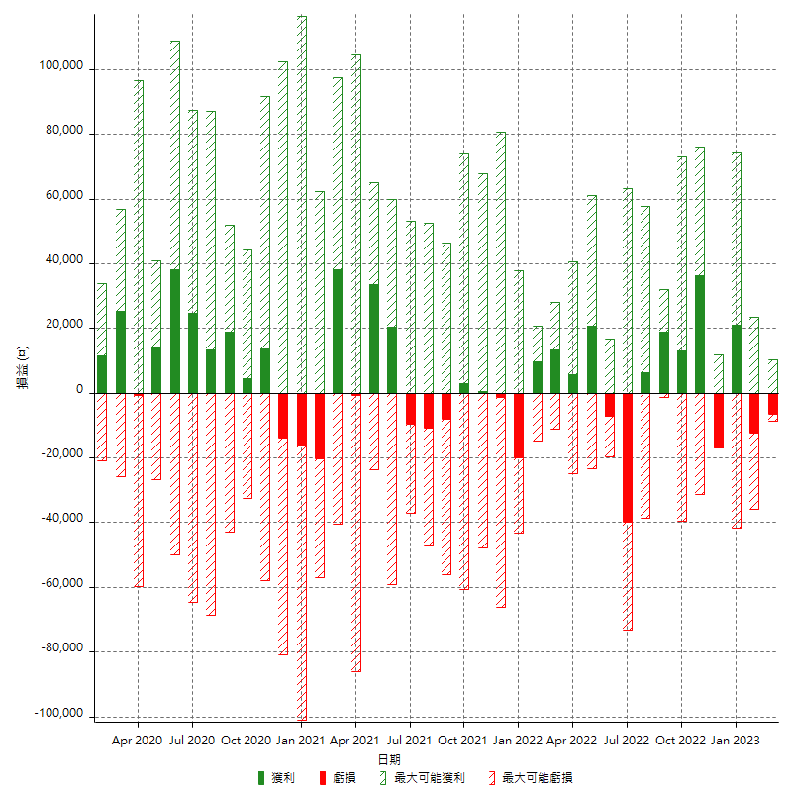

每月獲利和虧損 (%)

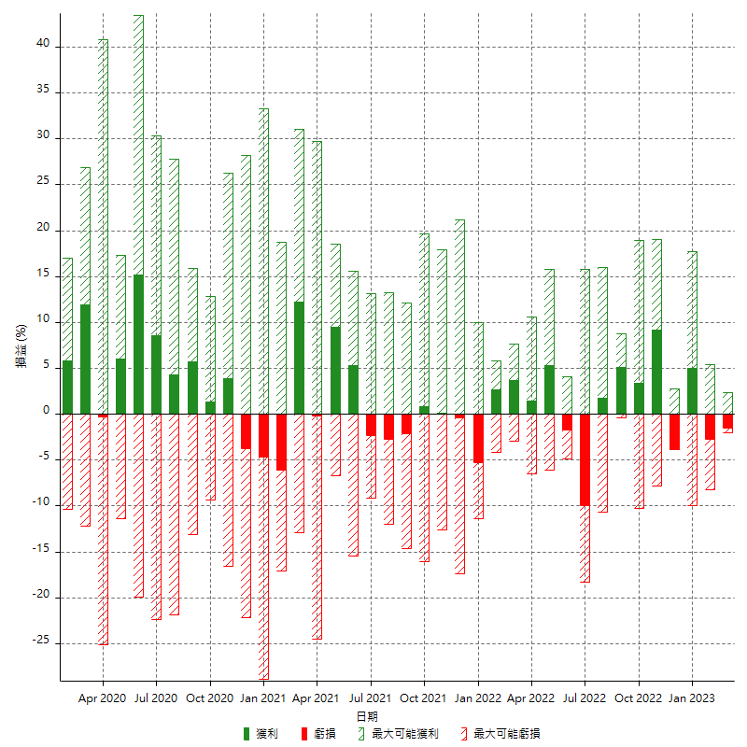

每月累積淨利

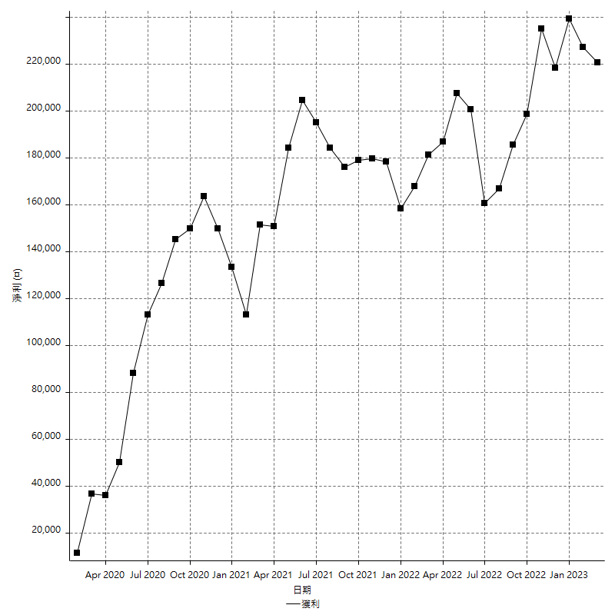

每月平均獲利

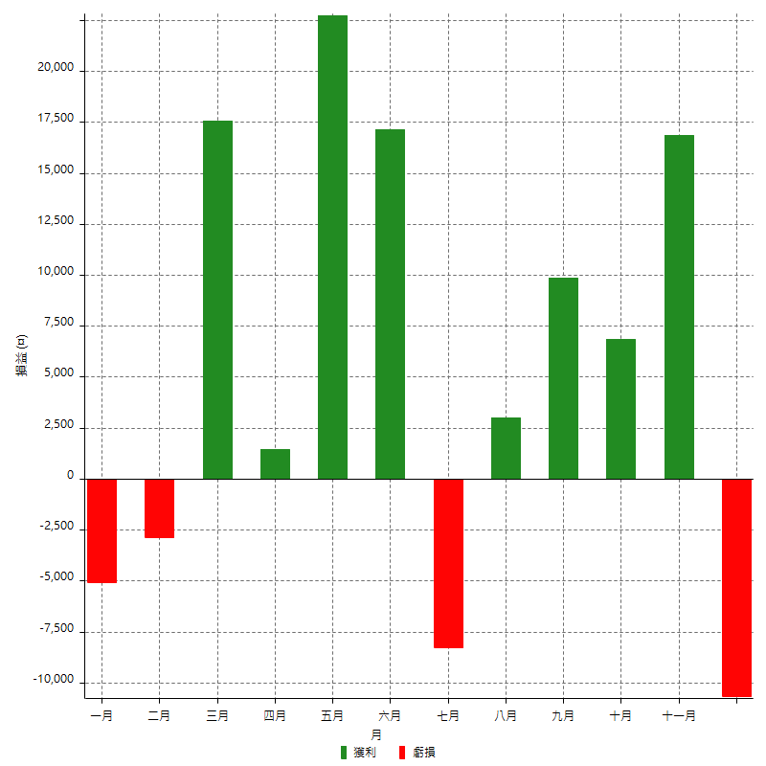

年獲利和虧損

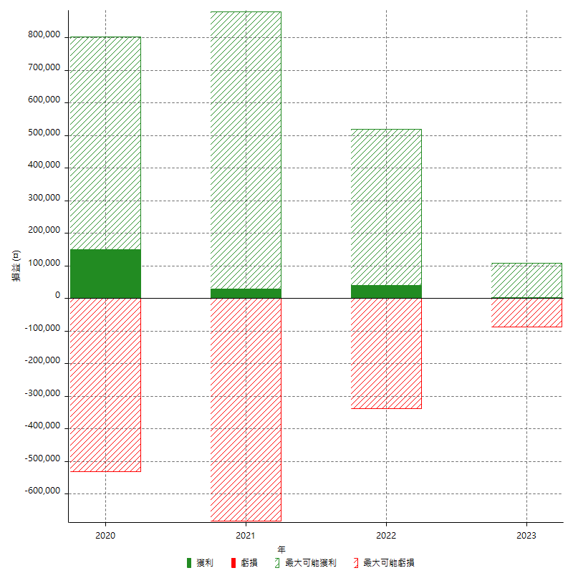

年獲利和虧損 (%)

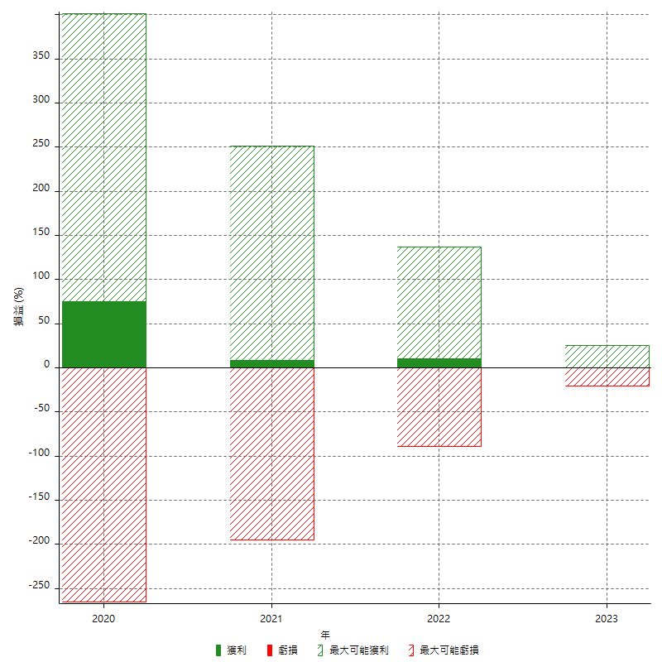

每年累積淨利

